mmTriangle loop = 3
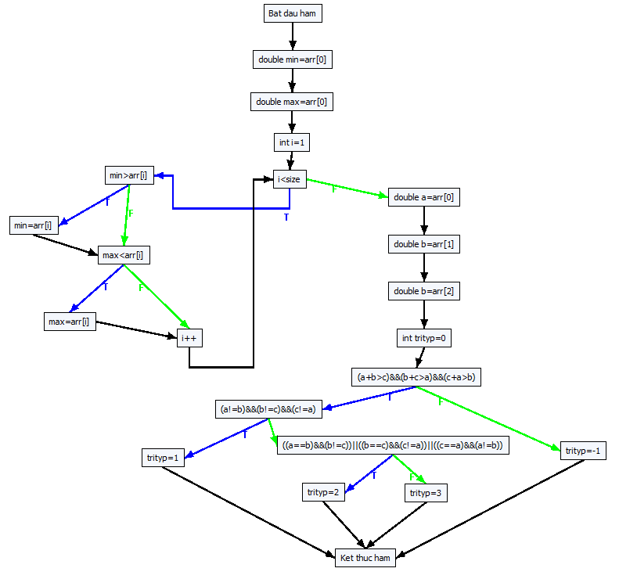
void mmTriangle(double arr[], int size)
{
double min = arr[0];
double max = arr[0];
int i = 1;
while (i < size)
{
if (min > arr[i]) min = arr[i];
if (max < arr[i]) max = arr[i];
i++;
}
double a = arr[0];
double b = arr[1];
double b = arr[2];
int trityp = 0;
if ((a + b > c) && (b + c > a) && (c + a > b))
{
if ((a != b) && (b != c) && (c != a))
trityp = 1; // Scalene
else
if (((a == b) && (b != c)) || ((b == c) && (c != a)) || ((c == a) && (a != b)))
trityp = 2; // Isosceles
else
trityp = 3; // Equilateral
}
else
trityp = -1; // Not a triangle
}
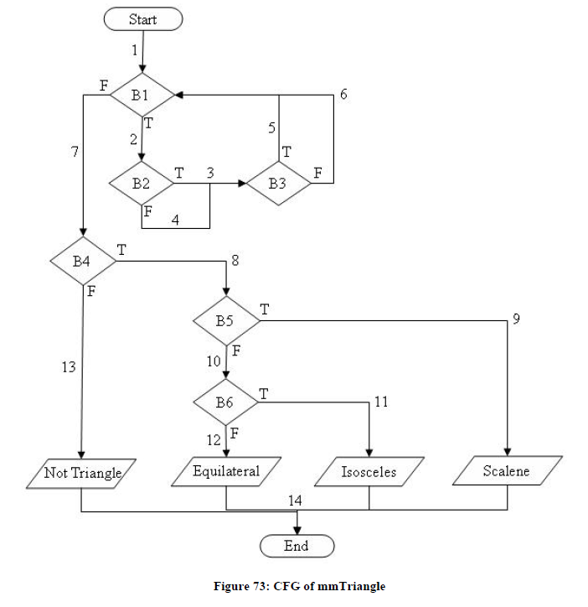

0#Bat dau ham
1#double min=arr[0]
2#double max=arr[0]
3#int i=1
4#i<size
5#min>arr[i]
6#min=arr[i]
7#max<arr[i]
8#max=arr[i]
9#i++
10#double a=arr[0]
11#double b=arr[1]
12#double c=arr[2]
13#int trityp=0
14#(a+b>c)
22#(b+c>a)
23#(c+a>b)
15#(a!=b)
26#(b!=c)
27#(c!=a)
16#trityp=1
17#Ket thuc ham
18#(a==b)
34#(b!=c)
30#(b==c)
33#(c!=a)
31#(c==a)
32#(a!=b)
19#trityp=2
20#trityp=3
21#trityp=-1

-1 0 0
0 1 1
1 2 2
2 3 3
3 4 4
4 5 10
5 6 7
6 7 7
7 8 9
8 9 9
9 4 4
10 11 11
11 12 12
12 13 13
13 14 14
14 22 21
22 23 21
23 15 21
15 26 18
26 27 18
27 16 18
16 17 17
17 -1 -1
18 34 30
34 19 30
30 33 31
33 19 31
31 32 20
32 19 20
19 17 17
20 17 17
21 17 17

------------Create all paths start-------------
------------Create all paths end-------------
Run No. 1 : Wait Please .........
[1] { 14.745, 4.817, 12.301 } ===> pathID = 179
[2] { 7.769, 1.375, 2.660 } ===> pathID = 176
[3] { 11.282, 2.263, 1.265 } ===> pathID = 216
[4] { 0.531, 6.270, 17.300 } ===> pathID = 112
[5] { 3.877, 9.549, 3.274 } ===> pathID = 132
[6] { 10.364, 15.860, 9.701 } ===> pathID = 135
[7] { 13.925, 12.895, 9.247 } ===> pathID = 219
[8] { 1.449, 19.199, 3.349 } ===> pathID = 92
[9] { 6.018, 14.322, 12.531 } ===> pathID = 95
[10] { 17.878, 8.046, 19.041 } ===> pathID = 199
[11] { 9.332, 6.377, 18.659 } ===> pathID = 196
[12] { 16.604, 18.606, 19.285 } ===> pathID = 115
[13] { 0.001, 10.725, 0.080 } ===> pathID = 8
Run No. 2 : Wait Please .........
[14] { 1.184, 0.000, 7.270 } ===> pathID = 28
Run No. 3 : Wait Please .........
Run No. 4 : Wait Please .........
[15] { 13.084, 0.001, 9.306 } ===> pathID = 48
Run No. 5 : Wait Please .........
Run No. 6 : Wait Please .........
Run No. 7 : Wait Please .........
Run No. 8 : Wait Please .........
Run No. 9 : Wait Please .........
Run No. 10 : Wait Please .........

iA2008_InsertionSort loop=3
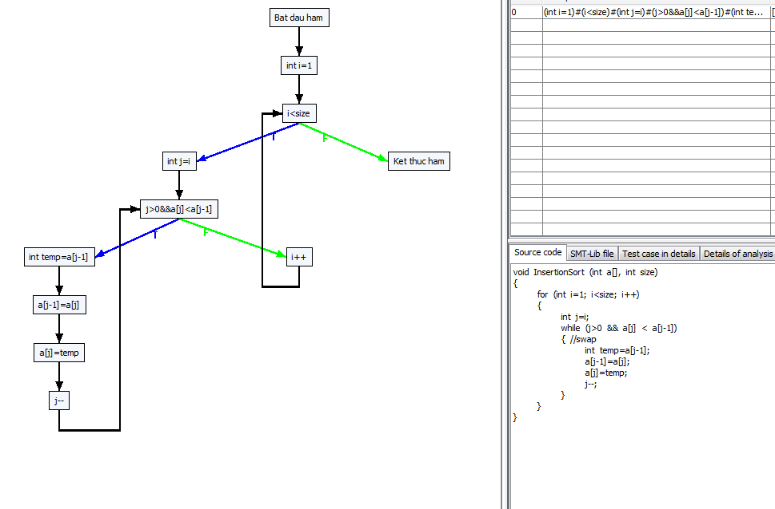
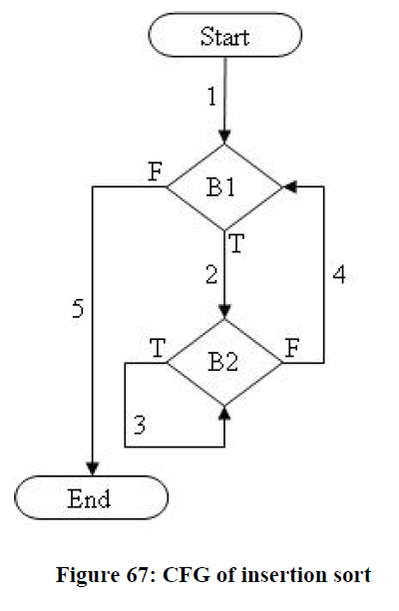

B1

B2

 | approximation level (AL) |  | branch distance (BD) (using Korel distance function)
 |  | Run No. 1 : Wait Please ......... | Run No. 1 : Wait Please .........
 |  | Call objective: 1 | Call objective: 1
 |  | [1]{ 4.745, -5.183, 2.301 } ===> pathID = 21 | [21]{ 4.745, -5.183, 2.301 } ===> pathID = 21
 |  | Target paths = 30 | Target paths = 30
 |  | Distance = 5 | Distance = -3
 |  | Call objective: 2 | Call objective: 2
 |  | Distance = 5 | Distance = -3
 |  | Call objective: 3 | Call objective: 3
 |  | Distance = 5 | Distance = -2
0#Bat dau ham |  | Call objective: 4 | Call objective: 4
1#int i=1 |  | [2]{ 1.282, -7.737, -8.735 } ===> pathID = 23 | [23]{ 1.282, -7.737, -8.735 } ===> pathID = 23
2#i<size |  | Target paths = 29 | Target paths = 29
3#int j=i |  | Distance = 6 | Distance = -5
4#j>0 |  | Call objective: 5 | Call objective: 5
11#a[j]<a[j-1] |  | [3]{ -9.469, -3.730, 7.300 } ===> pathID = 2 | [2]{ -9.469, -3.730, 7.300 } ===> pathID = 2
5#int temp=a[j-1] |  | Target paths = 28 | Target paths = 28
6#a[j-1]=a[j] |  | Distance = 5 | Distance = 6
7#a[j]=temp |  | Call objective: 6 | Call objective: 6
8#j-- |  | [4]{ -6.123, -0.451, -6.726 } ===> pathID = 13 | [13]{ -6.123, -0.451, -6.726 } ===> pathID = 13
9#i++ |  | Target paths = 27 | Target paths = 27
10#Ket thuc ham |  | Distance = 5 | Distance = 2
 |  | Call objective: 7 | Call objective: 7
-1 0 0 |  | Distance = 5 | Distance = 4
0 1 1 |  | Call objective: 8 | Call objective: 8
1 2 2 |  | Distance = 5 | Distance = 2
2 3 10 |  | Call objective: 9 | Call objective: 9
3 4 4 |  | Distance = 5 | Distance = 1
4 11 9 |  | Call objective: 10 | Call objective: 10
11 5 9 |  | Distance = 6 | Distance = 0
5 6 6 |  | Call objective: 11 | Call objective: 11
6 7 7 |  | [5]{ -8.551, 9.199, -6.651 } ===> pathID = 9 | [9]{ -8.551, 9.199, -6.651 } ===> pathID = 9
7 8 8 |  | Target paths = 26 | Target paths = 26
8 4 4 |  | Distance = 5 | Distance = 6
9 2 2 |  | Call objective: 12 | Call objective: 12
10 -1 -1 |  | Distance = 5 | Distance = 5
 |  | Call objective: 13 | Call objective: 13
------------Create all paths start------------- |  | Distance = 5 | Distance = 9
------------Create all paths end------------- |  | Call objective: 14 | Call objective: 14
Run No. 1 : Wait Please ......... |  | Distance = 6 | Distance = -3
[1]{ -5.183, 2.301, 4.745 } ===> pathID = 21 |  | Call objective: 15 | Call objective: 15
[2]{ -8.735, -7.737, 1.282 } ===> pathID = 23 |  | Distance = 5 | Distance = 0
[3]{ -9.469, -3.730, 7.300 } ===> pathID = 2 |  | Call objective: 16 | Call objective: 16
[4]{ -6.726, -6.123, -0.451 } ===> pathID = 13 |  | Distance = 6 | Distance = -3
[5]{ -8.551, -6.651, 9.199 } ===> pathID = 9 |  | Call objective: 17 | Call objective: 17
[6]{ -1.954, 7.878, 9.041 } ===> pathID = 17 |  | [6]{ 7.878, -1.954, 9.041 } ===> pathID = 17 | [17]{ 7.878, -1.954, 9.041 } ===> pathID = 17
Run No. 2 : Wait Please ......... |  | Target paths = 25 | Target paths = 25
Run No. 3 : Wait Please ......... |  | Distance = 6 | Distance = -4
Run No. 4 : Wait Please ......... |  | Call objective: 18 | Call objective: 18
Run No. 5 : Wait Please .........
Run No. 6 : Wait Please .........
Run No. 7 : Wait Please .........
Run No. 8 : Wait Please .........
Run No. 9 : Wait Please .........
Run No. 10 : Wait Please .........

Path 1 -> :[[0, Bat dau ham], [1, int i=1], [2, i<size, T], [3, int j=i], [4, j>0&&a[j]<a[j-1], F], [9, i++], [2, i<size, F], [10, Ket thuc ham]]
Path 2 -> :[[0, Bat dau ham], [1, int i=1], [2, i<size, T], [3, int j=i], [4, j>0&&a[j]<a[j-1], F], [9, i++], [2, i<size, T], [3, int j=i], [4, j>0&&a[j]<a[j-1], F], [9, i++], [2, i<size, F], [10, Ket thuc ham]]
Path 3 -> :[[0, Bat dau ham], [1, int i=1], [2, i<size, T], [3, int j=i], [4, j>0&&a[j]<a[j-1], F], [9, i++], [2, i<size, T], [3, int j=i], [4, j>0&&a[j]<a[j-1], F], [9, i++], [2, i<size, T], [3, int j=i], [4, j>0&&a[j]<a[j-1], F], [9, i++], [2, i<size, F], [10, Ket thuc ham]]
Path 4 -> :[[0, Bat dau ham], [1, int i=1], [2, i<size, T], [3, int j=i], [4, j>0&&a[j]<a[j-1], F], [9, i++], [2, i<size, T], [3, int j=i], [4, j>0&&a[j]<a[j-1], F], [9, i++], [2, i<size, T], [3, int j=i], [4, j>0&&a[j]<a[j-1], F], [9, i++], [2, i<size, T], [3, int j=i], [4, j>0&&a[j]<a[j-1], F], [9, i++], [2, i<size, F], [10, Ket thuc ham]]
Path 5 -> :[[0, Bat dau ham], [1, int i=1], [2, i<size, T], [3, int j=i], [4, j>0&&a[j]<a[j-1], F], [9, i++], [2, i<size, T], [3, int j=i], [4, j>0&&a[j]<a[j-1], F], [9, i++], [2, i<size, T], [3, int j=i], [4, j>0&&a[j]<a[j-1], F], [9, i++], [2, i<size, T], [3, int j=i], [4, j>0&&a[j]<a[j-1], T], [5, int temp=a[j-1]], [6, a[j-1]=a[j]], [7, a[j]=temp], [8, j--], [4, j>0&&a[j]<a[j-1], F], [9, i++], [2, i<size, F], [10, Ket thuc ham]]
Path 6 -> :[[0, Bat dau ham], [1, int i=1], [2, i<size, T], [3, int j=i], [4, j>0&&a[j]<a[j-1], F], [9, i++], [2, i<size, T], [3, int j=i], [4, j>0&&a[j]<a[j-1], F], [9, i++], [2, i<size, T], [3, int j=i], [4, j>0&&a[j]<a[j-1], T], [5, int temp=a[j-1]], [6, a[j-1]=a[j]], [7, a[j]=temp], [8, j--], [4, j>0&&a[j]<a[j-1], F], [9, i++], [2, i<size, F], [10, Ket thuc ham]]
Path 7 -> :[[0, Bat dau ham], [1, int i=1], [2, i<size, T], [3, int j=i], [4, j>0&&a[j]<a[j-1], F], [9, i++], [2, i<size, T], [3, int j=i], [4, j>0&&a[j]<a[j-1], F], [9, i++], [2, i<size, T], [3, int j=i], [4, j>0&&a[j]<a[j-1], T], [5, int temp=a[j-1]], [6, a[j-1]=a[j]], [7, a[j]=temp], [8, j--], [4, j>0&&a[j]<a[j-1], F], [9, i++], [2, i<size, T], [3, int j=i], [4, j>0&&a[j]<a[j-1], F], [9, i++], [2, i<size, F], [10, Ket thuc ham]]
Path 8 -> :[[0, Bat dau ham], [1, int i=1], [2, i<size, T], [3, int j=i], [4, j>0&&a[j]<a[j-1], F], [9, i++], [2, i<size, T], [3, int j=i], [4, j>0&&a[j]<a[j-1], F], [9, i++], [2, i<size, T], [3, int j=i], [4, j>0&&a[j]<a[j-1], T], [5, int temp=a[j-1]], [6, a[j-1]=a[j]], [7, a[j]=temp], [8, j--], [4, j>0&&a[j]<a[j-1], T], [5, int temp=a[j-1]], [6, a[j-1]=a[j]], [7, a[j]=temp], [8, j--], [4, j>0&&a[j]<a[j-1], F], [9, i++], [2, i<size, F], [10, Ket thuc ham]]
Path 9 -> :[[0, Bat dau ham], [1, int i=1], [2, i<size, T], [3, int j=i], [4, j>0&&a[j]<a[j-1], F], [9, i++], [2, i<size, T], [3, int j=i], [4, j>0&&a[j]<a[j-1], T], [5, int temp=a[j-1]], [6, a[j-1]=a[j]], [7, a[j]=temp], [8, j--], [4, j>0&&a[j]<a[j-1], F], [9, i++], [2, i<size, F], [10, Ket thuc ham]]
Path 10 -> :[[0, Bat dau ham], [1, int i=1], [2, i<size, T], [3, int j=i], [4, j>0&&a[j]<a[j-1], F], [9, i++], [2, i<size, T], [3, int j=i], [4, j>0&&a[j]<a[j-1], T], [5, int temp=a[j-1]], [6, a[j-1]=a[j]], [7, a[j]=temp], [8, j--], [4, j>0&&a[j]<a[j-1], F], [9, i++], [2, i<size, T], [3, int j=i], [4, j>0&&a[j]<a[j-1], F], [9, i++], [2, i<size, F], [10, Ket thuc ham]]
Path 11 -> :[[0, Bat dau ham], [1, int i=1], [2, i<size, T], [3, int j=i], [4, j>0&&a[j]<a[j-1], F], [9, i++], [2, i<size, T], [3, int j=i], [4, j>0&&a[j]<a[j-1], T], [5, int temp=a[j-1]], [6, a[j-1]=a[j]], [7, a[j]=temp], [8, j--], [4, j>0&&a[j]<a[j-1], F], [9, i++], [2, i<size, T], [3, int j=i], [4, j>0&&a[j]<a[j-1], F], [9, i++], [2, i<size, T], [3, int j=i], [4, j>0&&a[j]<a[j-1], F], [9, i++], [2, i<size, F], [10, Ket thuc ham]]
Path 12 -> :[[0, Bat dau ham], [1, int i=1], [2, i<size, T], [3, int j=i], [4, j>0&&a[j]<a[j-1], F], [9, i++], [2, i<size, T], [3, int j=i], [4, j>0&&a[j]<a[j-1], T], [5, int temp=a[j-1]], [6, a[j-1]=a[j]], [7, a[j]=temp], [8, j--], [4, j>0&&a[j]<a[j-1], F], [9, i++], [2, i<size, T], [3, int j=i], [4, j>0&&a[j]<a[j-1], T], [5, int temp=a[j-1]], [6, a[j-1]=a[j]], [7, a[j]=temp], [8, j--], [4, j>0&&a[j]<a[j-1], F], [9, i++], [2, i<size, F], [10, Ket thuc ham]]
Path 13 -> :[[0, Bat dau ham], [1, int i=1], [2, i<size, T], [3, int j=i], [4, j>0&&a[j]<a[j-1], F], [9, i++], [2, i<size, T], [3, int j=i], [4, j>0&&a[j]<a[j-1], T], [5, int temp=a[j-1]], [6, a[j-1]=a[j]], [7, a[j]=temp], [8, j--], [4, j>0&&a[j]<a[j-1], T], [5, int temp=a[j-1]], [6, a[j-1]=a[j]], [7, a[j]=temp], [8, j--], [4, j>0&&a[j]<a[j-1], F], [9, i++], [2, i<size, F], [10, Ket thuc ham]]
Path 14 -> :[[0, Bat dau ham], [1, int i=1], [2, i<size, T], [3, int j=i], [4, j>0&&a[j]<a[j-1], F], [9, i++], [2, i<size, T], [3, int j=i], [4, j>0&&a[j]<a[j-1], T], [5, int temp=a[j-1]], [6, a[j-1]=a[j]], [7, a[j]=temp], [8, j--], [4, j>0&&a[j]<a[j-1], T], [5, int temp=a[j-1]], [6, a[j-1]=a[j]], [7, a[j]=temp], [8, j--], [4, j>0&&a[j]<a[j-1], F], [9, i++], [2, i<size, T], [3, int j=i], [4, j>0&&a[j]<a[j-1], F], [9, i++], [2, i<size, F], [10, Ket thuc ham]]
Path 15 -> :[[0, Bat dau ham], [1, int i=1], [2, i<size, T], [3, int j=i], [4, j>0&&a[j]<a[j-1], F], [9, i++], [2, i<size, T], [3, int j=i], [4, j>0&&a[j]<a[j-1], T], [5, int temp=a[j-1]], [6, a[j-1]=a[j]], [7, a[j]=temp], [8, j--], [4, j>0&&a[j]<a[j-1], T], [5, int temp=a[j-1]], [6, a[j-1]=a[j]], [7, a[j]=temp], [8, j--], [4, j>0&&a[j]<a[j-1], T], [5, int temp=a[j-1]], [6, a[j-1]=a[j]], [7, a[j]=temp], [8, j--], [4, j>0&&a[j]<a[j-1], F], [9, i++], [2, i<size, F], [10, Ket thuc ham]]
Path 16 -> :[[0, Bat dau ham], [1, int i=1], [2, i<size, T], [3, int j=i], [4, j>0&&a[j]<a[j-1], T], [5, int temp=a[j-1]], [6, a[j-1]=a[j]], [7, a[j]=temp], [8, j--], [4, j>0&&a[j]<a[j-1], F], [9, i++], [2, i<size, F], [10, Ket thuc ham]]
Path 17 -> :[[0, Bat dau ham], [1, int i=1], [2, i<size, T], [3, int j=i], [4, j>0&&a[j]<a[j-1], T], [5, int temp=a[j-1]], [6, a[j-1]=a[j]], [7, a[j]=temp], [8, j--], [4, j>0&&a[j]<a[j-1], F], [9, i++], [2, i<size, T], [3, int j=i], [4, j>0&&a[j]<a[j-1], F], [9, i++], [2, i<size, F], [10, Ket thuc ham]]
Path 18 -> :[[0, Bat dau ham], [1, int i=1], [2, i<size, T], [3, int j=i], [4, j>0&&a[j]<a[j-1], T], [5, int temp=a[j-1]], [6, a[j-1]=a[j]], [7, a[j]=temp], [8, j--], [4, j>0&&a[j]<a[j-1], F], [9, i++], [2, i<size, T], [3, int j=i], [4, j>0&&a[j]<a[j-1], F], [9, i++], [2, i<size, T], [3, int j=i], [4, j>0&&a[j]<a[j-1], F], [9, i++], [2, i<size, F], [10, Ket thuc ham]]
Path 19 -> :[[0, Bat dau ham], [1, int i=1], [2, i<size, T], [3, int j=i], [4, j>0&&a[j]<a[j-1], T], [5, int temp=a[j-1]], [6, a[j-1]=a[j]], [7, a[j]=temp], [8, j--], [4, j>0&&a[j]<a[j-1], F], [9, i++], [2, i<size, T], [3, int j=i], [4, j>0&&a[j]<a[j-1], F], [9, i++], [2, i<size, T], [3, int j=i], [4, j>0&&a[j]<a[j-1], F], [9, i++], [2, i<size, T], [3, int j=i], [4, j>0&&a[j]<a[j-1], F], [9, i++], [2, i<size, F], [10, Ket thuc ham]]
Path 20 -> :[[0, Bat dau ham], [1, int i=1], [2, i<size, T], [3, int j=i], [4, j>0&&a[j]<a[j-1], T], [5, int temp=a[j-1]], [6, a[j-1]=a[j]], [7, a[j]=temp], [8, j--], [4, j>0&&a[j]<a[j-1], F], [9, i++], [2, i<size, T], [3, int j=i], [4, j>0&&a[j]<a[j-1], F], [9, i++], [2, i<size, T], [3, int j=i], [4, j>0&&a[j]<a[j-1], T], [5, int temp=a[j-1]], [6, a[j-1]=a[j]], [7, a[j]=temp], [8, j--], [4, j>0&&a[j]<a[j-1], F], [9, i++], [2, i<size, F], [10, Ket thuc ham]]
Path 21 -> :[[0, Bat dau ham], [1, int i=1], [2, i<size, T], [3, int j=i], [4, j>0&&a[j]<a[j-1], T], [5, int temp=a[j-1]], [6, a[j-1]=a[j]], [7, a[j]=temp], [8, j--], [4, j>0&&a[j]<a[j-1], F], [9, i++], [2, i<size, T], [3, int j=i], [4, j>0&&a[j]<a[j-1], T], [5, int temp=a[j-1]], [6, a[j-1]=a[j]], [7, a[j]=temp], [8, j--], [4, j>0&&a[j]<a[j-1], F], [9, i++], [2, i<size, F], [10, Ket thuc ham]]
Path 22 -> :[[0, Bat dau ham], [1, int i=1], [2, i<size, T], [3, int j=i], [4, j>0&&a[j]<a[j-1], T], [5, int temp=a[j-1]], [6, a[j-1]=a[j]], [7, a[j]=temp], [8, j--], [4, j>0&&a[j]<a[j-1], F], [9, i++], [2, i<size, T], [3, int j=i], [4, j>0&&a[j]<a[j-1], T], [5, int temp=a[j-1]], [6, a[j-1]=a[j]], [7, a[j]=temp], [8, j--], [4, j>0&&a[j]<a[j-1], F], [9, i++], [2, i<size, T], [3, int j=i], [4, j>0&&a[j]<a[j-1], F], [9, i++], [2, i<size, F], [10, Ket thuc ham]]
Path 23 -> :[[0, Bat dau ham], [1, int i=1], [2, i<size, T], [3, int j=i], [4, j>0&&a[j]<a[j-1], T], [5, int temp=a[j-1]], [6, a[j-1]=a[j]], [7, a[j]=temp], [8, j--], [4, j>0&&a[j]<a[j-1], F], [9, i++], [2, i<size, T], [3, int j=i], [4, j>0&&a[j]<a[j-1], T], [5, int temp=a[j-1]], [6, a[j-1]=a[j]], [7, a[j]=temp], [8, j--], [4, j>0&&a[j]<a[j-1], T], [5, int temp=a[j-1]], [6, a[j-1]=a[j]], [7, a[j]=temp], [8, j--], [4, j>0&&a[j]<a[j-1], F], [9, i++], [2, i<size, F], [10, Ket thuc ham]]
Path 24 -> :[[0, Bat dau ham], [1, int i=1], [2, i<size, T], [3, int j=i], [4, j>0&&a[j]<a[j-1], T], [5, int temp=a[j-1]], [6, a[j-1]=a[j]], [7, a[j]=temp], [8, j--], [4, j>0&&a[j]<a[j-1], T], [5, int temp=a[j-1]], [6, a[j-1]=a[j]], [7, a[j]=temp], [8, j--], [4, j>0&&a[j]<a[j-1], F], [9, i++], [2, i<size, F], [10, Ket thuc ham]]
Path 25 -> :[[0, Bat dau ham], [1, int i=1], [2, i<size, T], [3, int j=i], [4, j>0&&a[j]<a[j-1], T], [5, int temp=a[j-1]], [6, a[j-1]=a[j]], [7, a[j]=temp], [8, j--], [4, j>0&&a[j]<a[j-1], T], [5, int temp=a[j-1]], [6, a[j-1]=a[j]], [7, a[j]=temp], [8, j--], [4, j>0&&a[j]<a[j-1], F], [9, i++], [2, i<size, T], [3, int j=i], [4, j>0&&a[j]<a[j-1], F], [9, i++], [2, i<size, F], [10, Ket thuc ham]]
Path 26 -> :[[0, Bat dau ham], [1, int i=1], [2, i<size, T], [3, int j=i], [4, j>0&&a[j]<a[j-1], T], [5, int temp=a[j-1]], [6, a[j-1]=a[j]], [7, a[j]=temp], [8, j--], [4, j>0&&a[j]<a[j-1], T], [5, int temp=a[j-1]], [6, a[j-1]=a[j]], [7, a[j]=temp], [8, j--], [4, j>0&&a[j]<a[j-1], F], [9, i++], [2, i<size, T], [3, int j=i], [4, j>0&&a[j]<a[j-1], F], [9, i++], [2, i<size, T], [3, int j=i], [4, j>0&&a[j]<a[j-1], F], [9, i++], [2, i<size, F], [10, Ket thuc ham]]
Path 27 -> :[[0, Bat dau ham], [1, int i=1], [2, i<size, T], [3, int j=i], [4, j>0&&a[j]<a[j-1], T], [5, int temp=a[j-1]], [6, a[j-1]=a[j]], [7, a[j]=temp], [8, j--], [4, j>0&&a[j]<a[j-1], T], [5, int temp=a[j-1]], [6, a[j-1]=a[j]], [7, a[j]=temp], [8, j--], [4, j>0&&a[j]<a[j-1], F], [9, i++], [2, i<size, T], [3, int j=i], [4, j>0&&a[j]<a[j-1], T], [5, int temp=a[j-1]], [6, a[j-1]=a[j]], [7, a[j]=temp], [8, j--], [4, j>0&&a[j]<a[j-1], F], [9, i++], [2, i<size, F], [10, Ket thuc ham]]
Path 28 -> :[[0, Bat dau ham], [1, int i=1], [2, i<size, T], [3, int j=i], [4, j>0&&a[j]<a[j-1], T], [5, int temp=a[j-1]], [6, a[j-1]=a[j]], [7, a[j]=temp], [8, j--], [4, j>0&&a[j]<a[j-1], T], [5, int temp=a[j-1]], [6, a[j-1]=a[j]], [7, a[j]=temp], [8, j--], [4, j>0&&a[j]<a[j-1], T], [5, int temp=a[j-1]], [6, a[j-1]=a[j]], [7, a[j]=temp], [8, j--], [4, j>0&&a[j]<a[j-1], F], [9, i++], [2, i<size, F], [10, Ket thuc ham]]
Path 29 -> :[[0, Bat dau ham], [1, int i=1], [2, i<size, T], [3, int j=i], [4, j>0&&a[j]<a[j-1], T], [5, int temp=a[j-1]], [6, a[j-1]=a[j]], [7, a[j]=temp], [8, j--], [4, j>0&&a[j]<a[j-1], T], [5, int temp=a[j-1]], [6, a[j-1]=a[j]], [7, a[j]=temp], [8, j--], [4, j>0&&a[j]<a[j-1], T], [5, int temp=a[j-1]], [6, a[j-1]=a[j]], [7, a[j]=temp], [8, j--], [4, j>0&&a[j]<a[j-1], F], [9, i++], [2, i<size, T], [3, int j=i], [4, j>0&&a[j]<a[j-1], F], [9, i++], [2, i<size, F], [10, Ket thuc ham]]
Path 30 -> :[[0, Bat dau ham], [1, int i=1], [2, i<size, T], [3, int j=i], [4, j>0&&a[j]<a[j-1], T], [5, int temp=a[j-1]], [6, a[j-1]=a[j]], [7, a[j]=temp], [8, j--], [4, j>0&&a[j]<a[j-1], T], [5, int temp=a[j-1]], [6, a[j-1]=a[j]], [7, a[j]=temp], [8, j--], [4, j>0&&a[j]<a[j-1], T], [5, int temp=a[j-1]], [6, a[j-1]=a[j]], [7, a[j]=temp], [8, j--], [4, j>0&&a[j]<a[j-1], T], [5, int temp=a[j-1]], [6, a[j-1]=a[j]], [7, a[j]=temp], [8, j--], [4, j>0&&a[j]<a[j-1], F], [9, i++], [2, i<size, F], [10, Ket thuc ham]]

GetMinMax-target paths-loop=3
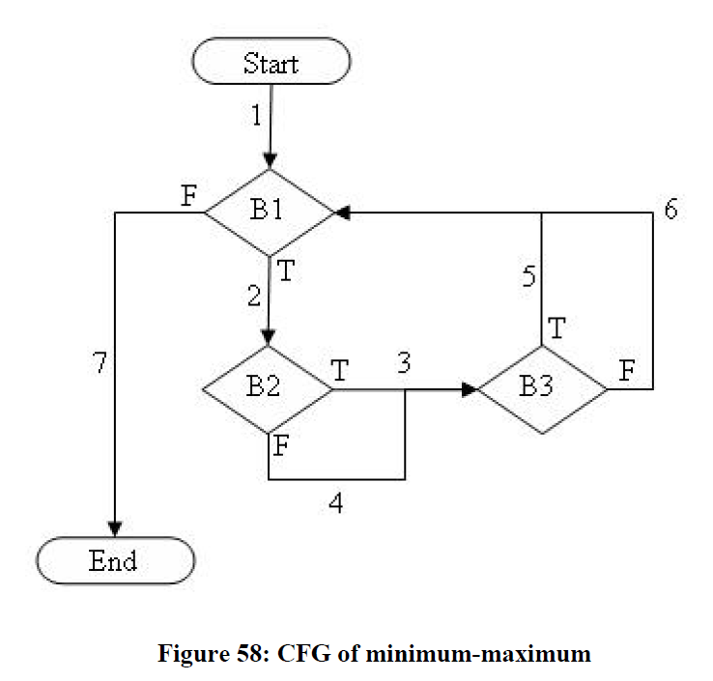
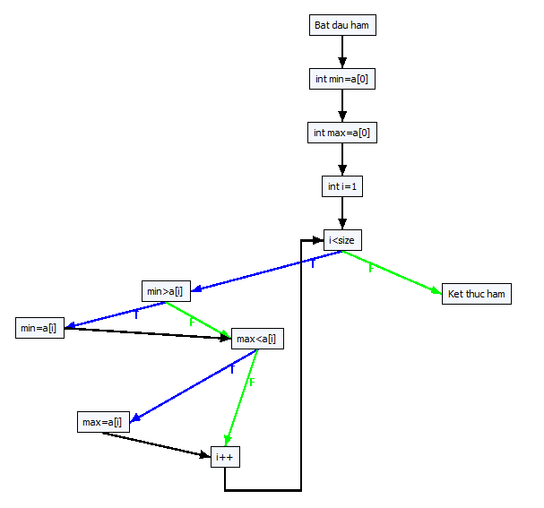
B1
B2
B3

void getMinMax(int a[], int size)
{
int min = a[0];
int max = a[0];
int i = 1;
while (i < size)
{
if (min > a[i]) min = a[i];
if (max < a[i]) max = a[i];
i++;
}
}

0#Bat dau ham
1#int min=a[0]
2#int max=a[0]
3#int i
4#i=1
5#i<size
6#min>a[i]
7#min=a[i]
8#max<a[i]
9#max=a[i]
10#i++
11#Ket thuc ham

-1 0 0
0 1 1
1 2 2
2 3 3
3 4 4
4 5 5
5 6 11
6 7 8
7 8 8
8 9 10
9 10 10
10 5 5 | branch distance (BD)
10 -1 -1 | Run No. 1 : Wait Please .........
 | [44]{ 4.745, -5.183, 2.301 } ===> pathID = 44
approximation level (AL) | Target paths = 84
------------Create all paths start------------- | [54]{ 1.282, -7.737, -8.735 } ===> pathID = 54
------------Create all paths end------------- | Target paths = 83
Run No. 1 : Wait Please ......... | [28]{ -9.469, -3.730, 7.300 } ===> pathID = 28
[1] { 7.372, 2.409, 6.151 } ===> pathID = 44 | Target paths = 82
[2] { 5.641, 1.132, 0.632 } ===> pathID = 54 | [33]{ -6.123, -0.451, -6.726 } ===> pathID = 33
[3] { 0.266, 3.135, 8.650 } ===> pathID = 28 | Target paths = 81
[4] { 1.938, 4.774, 1.637 } ===> pathID = 33 | [23]{ -8.551, 9.199, -6.651 } ===> pathID = 23
[5] { 0.725, 9.600, 1.675 } ===> pathID = 23 | Target paths = 80
[6] { 8.939, 4.023, 9.520 } ===> pathID = 49 | [49]{ 7.878, -1.954, 9.041 } ===> pathID = 49
[7] { 0.000, 2.365, 7.524 } ===> pathID = 2 | Target paths = 79
[8] { 0.446, 0.000, 0.101 } ===> pathID = 12 | Run No. 2 : Wait Please .........
[9] { 0.446, 0.000, 5.221 } ===> pathID = 7 | Run No. 3 : Wait Please .........
Run No. 2 : Wait Please ......... | Run No. 4 : Wait Please .........
Run No. 3 : Wait Please ......... | Run No. 5 : Wait Please .........
Run No. 4 : Wait Please ......... | Run No. 6 : Wait Please .........
Run No. 5 : Wait Please ......... | Run No. 7 : Wait Please .........
Run No. 6 : Wait Please ......... | Run No. 8 : Wait Please .........
Run No. 7 : Wait Please ......... | Run No. 9 : Wait Please .........
Run No. 8 : Wait Please ......... | Run No. 10 : Wait Please .........
Run No. 9 : Wait Please .........
Run No. 10 : Wait Please .........

Path 0 -> :[[0, Bat dau ham], [1, int min=a[0]], [2, int max=a[0]], [3, int i=1], [4, i<size, F], [10, Ket thuc ham]]
Path 1 -> :[[0, Bat dau ham], [1, int min=a[0]], [2, int max=a[0]], [3, int i=1], [4, i<size, T], [5, min>a[i], F], [7, max<a[i], F], [9, i++], [4, i<size, F], [10, Ket thuc ham]]
Path 2 -> :[[0, Bat dau ham], [1, int min=a[0]], [2, int max=a[0]], [3, int i=1], [4, i<size, T], [5, min>a[i], F], [7, max<a[i], F], [9, i++], [4, i<size, T], [5, min>a[i], F], [7, max<a[i], F], [9, i++], [4, i<size, F], [10, Ket thuc ham]]
Path 3 -> :[[0, Bat dau ham], [1, int min=a[0]], [2, int max=a[0]], [3, int i=1], [4, i<size, T], [5, min>a[i], F], [7, max<a[i], F], [9, i++], [4, i<size, T], [5, min>a[i], F], [7, max<a[i], F], [9, i++], [4, i<size, T], [5, min>a[i], F], [7, max<a[i], F], [9, i++], [4, i<size, F], [10, Ket thuc ham]]
Path 4 -> :[[0, Bat dau ham], [1, int min=a[0]], [2, int max=a[0]], [3, int i=1], [4, i<size, T], [5, min>a[i], F], [7, max<a[i], F], [9, i++], [4, i<size, T], [5, min>a[i], F], [7, max<a[i], F], [9, i++], [4, i<size, T], [5, min>a[i], F], [7, max<a[i], T], [8, max=a[i]], [9, i++], [4, i<size, F], [10, Ket thuc ham]]
Path 5 -> :[[0, Bat dau ham], [1, int min=a[0]], [2, int max=a[0]], [3, int i=1], [4, i<size, T], [5, min>a[i], F], [7, max<a[i], F], [9, i++], [4, i<size, T], [5, min>a[i], F], [7, max<a[i], F], [9, i++], [4, i<size, T], [5, min>a[i], T], [6, min=a[i]], [7, max<a[i], F], [9, i++], [4, i<size, F], [10, Ket thuc ham]]
Path 6 -> :[[0, Bat dau ham], [1, int min=a[0]], [2, int max=a[0]], [3, int i=1], [4, i<size, T], [5, min>a[i], F], [7, max<a[i], F], [9, i++], [4, i<size, T], [5, min>a[i], F], [7, max<a[i], F], [9, i++], [4, i<size, T], [5, min>a[i], T], [6, min=a[i]], [7, max<a[i], T], [8, max=a[i]], [9, i++], [4, i<size, F], [10, Ket thuc ham]]
Path 7 -> :[[0, Bat dau ham], [1, int min=a[0]], [2, int max=a[0]], [3, int i=1], [4, i<size, T], [5, min>a[i], F], [7, max<a[i], F], [9, i++], [4, i<size, T], [5, min>a[i], F], [7, max<a[i], T], [8, max=a[i]], [9, i++], [4, i<size, F], [10, Ket thuc ham]]
Path 8 -> :[[0, Bat dau ham], [1, int min=a[0]], [2, int max=a[0]], [3, int i=1], [4, i<size, T], [5, min>a[i], F], [7, max<a[i], F], [9, i++], [4, i<size, T], [5, min>a[i], F], [7, max<a[i], T], [8, max=a[i]], [9, i++], [4, i<size, T], [5, min>a[i], F], [7, max<a[i], F], [9, i++], [4, i<size, F], [10, Ket thuc ham]]
Path 9 -> :[[0, Bat dau ham], [1, int min=a[0]], [2, int max=a[0]], [3, int i=1], [4, i<size, T], [5, min>a[i], F], [7, max<a[i], F], [9, i++], [4, i<size, T], [5, min>a[i], F], [7, max<a[i], T], [8, max=a[i]], [9, i++], [4, i<size, T], [5, min>a[i], F], [7, max<a[i], T], [8, max=a[i]], [9, i++], [4, i<size, F], [10, Ket thuc ham]]
Path 10 -> :[[0, Bat dau ham], [1, int min=a[0]], [2, int max=a[0]], [3, int i=1], [4, i<size, T], [5, min>a[i], F], [7, max<a[i], F], [9, i++], [4, i<size, T], [5, min>a[i], F], [7, max<a[i], T], [8, max=a[i]], [9, i++], [4, i<size, T], [5, min>a[i], T], [6, min=a[i]], [7, max<a[i], F], [9, i++], [4, i<size, F], [10, Ket thuc ham]]
Path 11 -> :[[0, Bat dau ham], [1, int min=a[0]], [2, int max=a[0]], [3, int i=1], [4, i<size, T], [5, min>a[i], F], [7, max<a[i], F], [9, i++], [4, i<size, T], [5, min>a[i], F], [7, max<a[i], T], [8, max=a[i]], [9, i++], [4, i<size, T], [5, min>a[i], T], [6, min=a[i]], [7, max<a[i], T], [8, max=a[i]], [9, i++], [4, i<size, F], [10, Ket thuc ham]]
Path 12 -> :[[0, Bat dau ham], [1, int min=a[0]], [2, int max=a[0]], [3, int i=1], [4, i<size, T], [5, min>a[i], F], [7, max<a[i], F], [9, i++], [4, i<size, T], [5, min>a[i], T], [6, min=a[i]], [7, max<a[i], F], [9, i++], [4, i<size, F], [10, Ket thuc ham]]
Path 13 -> :[[0, Bat dau ham], [1, int min=a[0]], [2, int max=a[0]], [3, int i=1], [4, i<size, T], [5, min>a[i], F], [7, max<a[i], F], [9, i++], [4, i<size, T], [5, min>a[i], T], [6, min=a[i]], [7, max<a[i], F], [9, i++], [4, i<size, T], [5, min>a[i], F], [7, max<a[i], F], [9, i++], [4, i<size, F], [10, Ket thuc ham]]
Path 14 -> :[[0, Bat dau ham], [1, int min=a[0]], [2, int max=a[0]], [3, int i=1], [4, i<size, T], [5, min>a[i], F], [7, max<a[i], F], [9, i++], [4, i<size, T], [5, min>a[i], T], [6, min=a[i]], [7, max<a[i], F], [9, i++], [4, i<size, T], [5, min>a[i], F], [7, max<a[i], T], [8, max=a[i]], [9, i++], [4, i<size, F], [10, Ket thuc ham]]
Path 15 -> :[[0, Bat dau ham], [1, int min=a[0]], [2, int max=a[0]], [3, int i=1], [4, i<size, T], [5, min>a[i], F], [7, max<a[i], F], [9, i++], [4, i<size, T], [5, min>a[i], T], [6, min=a[i]], [7, max<a[i], F], [9, i++], [4, i<size, T], [5, min>a[i], T], [6, min=a[i]], [7, max<a[i], F], [9, i++], [4, i<size, F], [10, Ket thuc ham]]
Path 16 -> :[[0, Bat dau ham], [1, int min=a[0]], [2, int max=a[0]], [3, int i=1], [4, i<size, T], [5, min>a[i], F], [7, max<a[i], F], [9, i++], [4, i<size, T], [5, min>a[i], T], [6, min=a[i]], [7, max<a[i], F], [9, i++], [4, i<size, T], [5, min>a[i], T], [6, min=a[i]], [7, max<a[i], T], [8, max=a[i]], [9, i++], [4, i<size, F], [10, Ket thuc ham]]
Path 17 -> :[[0, Bat dau ham], [1, int min=a[0]], [2, int max=a[0]], [3, int i=1], [4, i<size, T], [5, min>a[i], F], [7, max<a[i], F], [9, i++], [4, i<size, T], [5, min>a[i], T], [6, min=a[i]], [7, max<a[i], T], [8, max=a[i]], [9, i++], [4, i<size, F], [10, Ket thuc ham]]
Path 18 -> :[[0, Bat dau ham], [1, int min=a[0]], [2, int max=a[0]], [3, int i=1], [4, i<size, T], [5, min>a[i], F], [7, max<a[i], F], [9, i++], [4, i<size, T], [5, min>a[i], T], [6, min=a[i]], [7, max<a[i], T], [8, max=a[i]], [9, i++], [4, i<size, T], [5, min>a[i], F], [7, max<a[i], F], [9, i++], [4, i<size, F], [10, Ket thuc ham]]
Path 19 -> :[[0, Bat dau ham], [1, int min=a[0]], [2, int max=a[0]], [3, int i=1], [4, i<size, T], [5, min>a[i], F], [7, max<a[i], F], [9, i++], [4, i<size, T], [5, min>a[i], T], [6, min=a[i]], [7, max<a[i], T], [8, max=a[i]], [9, i++], [4, i<size, T], [5, min>a[i], F], [7, max<a[i], T], [8, max=a[i]], [9, i++], [4, i<size, F], [10, Ket thuc ham]]
Path 20 -> :[[0, Bat dau ham], [1, int min=a[0]], [2, int max=a[0]], [3, int i=1], [4, i<size, T], [5, min>a[i], F], [7, max<a[i], F], [9, i++], [4, i<size, T], [5, min>a[i], T], [6, min=a[i]], [7, max<a[i], T], [8, max=a[i]], [9, i++], [4, i<size, T], [5, min>a[i], T], [6, min=a[i]], [7, max<a[i], F], [9, i++], [4, i<size, F], [10, Ket thuc ham]]
Path 21 -> :[[0, Bat dau ham], [1, int min=a[0]], [2, int max=a[0]], [3, int i=1], [4, i<size, T], [5, min>a[i], F], [7, max<a[i], F], [9, i++], [4, i<size, T], [5, min>a[i], T], [6, min=a[i]], [7, max<a[i], T], [8, max=a[i]], [9, i++], [4, i<size, T], [5, min>a[i], T], [6, min=a[i]], [7, max<a[i], T], [8, max=a[i]], [9, i++], [4, i<size, F], [10, Ket thuc ham]]
Path 22 -> :[[0, Bat dau ham], [1, int min=a[0]], [2, int max=a[0]], [3, int i=1], [4, i<size, T], [5, min>a[i], F], [7, max<a[i], T], [8, max=a[i]], [9, i++], [4, i<size, F], [10, Ket thuc ham]]
Path 23 -> :[[0, Bat dau ham], [1, int min=a[0]], [2, int max=a[0]], [3, int i=1], [4, i<size, T], [5, min>a[i], F], [7, max<a[i], T], [8, max=a[i]], [9, i++], [4, i<size, T], [5, min>a[i], F], [7, max<a[i], F], [9, i++], [4, i<size, F], [10, Ket thuc ham]]
Path 24 -> :[[0, Bat dau ham], [1, int min=a[0]], [2, int max=a[0]], [3, int i=1], [4, i<size, T], [5, min>a[i], F], [7, max<a[i], T], [8, max=a[i]], [9, i++], [4, i<size, T], [5, min>a[i], F], [7, max<a[i], F], [9, i++], [4, i<size, T], [5, min>a[i], F], [7, max<a[i], F], [9, i++], [4, i<size, F], [10, Ket thuc ham]]
Path 25 -> :[[0, Bat dau ham], [1, int min=a[0]], [2, int max=a[0]], [3, int i=1], [4, i<size, T], [5, min>a[i], F], [7, max<a[i], T], [8, max=a[i]], [9, i++], [4, i<size, T], [5, min>a[i], F], [7, max<a[i], F], [9, i++], [4, i<size, T], [5, min>a[i], F], [7, max<a[i], T], [8, max=a[i]], [9, i++], [4, i<size, F], [10, Ket thuc ham]]
Path 26 -> :[[0, Bat dau ham], [1, int min=a[0]], [2, int max=a[0]], [3, int i=1], [4, i<size, T], [5, min>a[i], F], [7, max<a[i], T], [8, max=a[i]], [9, i++], [4, i<size, T], [5, min>a[i], F], [7, max<a[i], F], [9, i++], [4, i<size, T], [5, min>a[i], T], [6, min=a[i]], [7, max<a[i], F], [9, i++], [4, i<size, F], [10, Ket thuc ham]]
Path 27 -> :[[0, Bat dau ham], [1, int min=a[0]], [2, int max=a[0]], [3, int i=1], [4, i<size, T], [5, min>a[i], F], [7, max<a[i], T], [8, max=a[i]], [9, i++], [4, i<size, T], [5, min>a[i], F], [7, max<a[i], F], [9, i++], [4, i<size, T], [5, min>a[i], T], [6, min=a[i]], [7, max<a[i], T], [8, max=a[i]], [9, i++], [4, i<size, F], [10, Ket thuc ham]]
Path 28 -> :[[0, Bat dau ham], [1, int min=a[0]], [2, int max=a[0]], [3, int i=1], [4, i<size, T], [5, min>a[i], F], [7, max<a[i], T], [8, max=a[i]], [9, i++], [4, i<size, T], [5, min>a[i], F], [7, max<a[i], T], [8, max=a[i]], [9, i++], [4, i<size, F], [10, Ket thuc ham]]
Path 29 -> :[[0, Bat dau ham], [1, int min=a[0]], [2, int max=a[0]], [3, int i=1], [4, i<size, T], [5, min>a[i], F], [7, max<a[i], T], [8, max=a[i]], [9, i++], [4, i<size, T], [5, min>a[i], F], [7, max<a[i], T], [8, max=a[i]], [9, i++], [4, i<size, T], [5, min>a[i], F], [7, max<a[i], F], [9, i++], [4, i<size, F], [10, Ket thuc ham]]
Path 30 -> :[[0, Bat dau ham], [1, int min=a[0]], [2, int max=a[0]], [3, int i=1], [4, i<size, T], [5, min>a[i], F], [7, max<a[i], T], [8, max=a[i]], [9, i++], [4, i<size, T], [5, min>a[i], F], [7, max<a[i], T], [8, max=a[i]], [9, i++], [4, i<size, T], [5, min>a[i], F], [7, max<a[i], T], [8, max=a[i]], [9, i++], [4, i<size, F], [10, Ket thuc ham]]
Path 31 -> :[[0, Bat dau ham], [1, int min=a[0]], [2, int max=a[0]], [3, int i=1], [4, i<size, T], [5, min>a[i], F], [7, max<a[i], T], [8, max=a[i]], [9, i++], [4, i<size, T], [5, min>a[i], F], [7, max<a[i], T], [8, max=a[i]], [9, i++], [4, i<size, T], [5, min>a[i], T], [6, min=a[i]], [7, max<a[i], F], [9, i++], [4, i<size, F], [10, Ket thuc ham]]
Path 32 -> :[[0, Bat dau ham], [1, int min=a[0]], [2, int max=a[0]], [3, int i=1], [4, i<size, T], [5, min>a[i], F], [7, max<a[i], T], [8, max=a[i]], [9, i++], [4, i<size, T], [5, min>a[i], F], [7, max<a[i], T], [8, max=a[i]], [9, i++], [4, i<size, T], [5, min>a[i], T], [6, min=a[i]], [7, max<a[i], T], [8, max=a[i]], [9, i++], [4, i<size, F], [10, Ket thuc ham]]
Path 33 -> :[[0, Bat dau ham], [1, int min=a[0]], [2, int max=a[0]], [3, int i=1], [4, i<size, T], [5, min>a[i], F], [7, max<a[i], T], [8, max=a[i]], [9, i++], [4, i<size, T], [5, min>a[i], T], [6, min=a[i]], [7, max<a[i], F], [9, i++], [4, i<size, F], [10, Ket thuc ham]]
Path 34 -> :[[0, Bat dau ham], [1, int min=a[0]], [2, int max=a[0]], [3, int i=1], [4, i<size, T], [5, min>a[i], F], [7, max<a[i], T], [8, max=a[i]], [9, i++], [4, i<size, T], [5, min>a[i], T], [6, min=a[i]], [7, max<a[i], F], [9, i++], [4, i<size, T], [5, min>a[i], F], [7, max<a[i], F], [9, i++], [4, i<size, F], [10, Ket thuc ham]]
Path 35 -> :[[0, Bat dau ham], [1, int min=a[0]], [2, int max=a[0]], [3, int i=1], [4, i<size, T], [5, min>a[i], F], [7, max<a[i], T], [8, max=a[i]], [9, i++], [4, i<size, T], [5, min>a[i], T], [6, min=a[i]], [7, max<a[i], F], [9, i++], [4, i<size, T], [5, min>a[i], F], [7, max<a[i], T], [8, max=a[i]], [9, i++], [4, i<size, F], [10, Ket thuc ham]]
Path 36 -> :[[0, Bat dau ham], [1, int min=a[0]], [2, int max=a[0]], [3, int i=1], [4, i<size, T], [5, min>a[i], F], [7, max<a[i], T], [8, max=a[i]], [9, i++], [4, i<size, T], [5, min>a[i], T], [6, min=a[i]], [7, max<a[i], F], [9, i++], [4, i<size, T], [5, min>a[i], T], [6, min=a[i]], [7, max<a[i], F], [9, i++], [4, i<size, F], [10, Ket thuc ham]]
Path 37 -> :[[0, Bat dau ham], [1, int min=a[0]], [2, int max=a[0]], [3, int i=1], [4, i<size, T], [5, min>a[i], F], [7, max<a[i], T], [8, max=a[i]], [9, i++], [4, i<size, T], [5, min>a[i], T], [6, min=a[i]], [7, max<a[i], F], [9, i++], [4, i<size, T], [5, min>a[i], T], [6, min=a[i]], [7, max<a[i], T], [8, max=a[i]], [9, i++], [4, i<size, F], [10, Ket thuc ham]]
Path 38 -> :[[0, Bat dau ham], [1, int min=a[0]], [2, int max=a[0]], [3, int i=1], [4, i<size, T], [5, min>a[i], F], [7, max<a[i], T], [8, max=a[i]], [9, i++], [4, i<size, T], [5, min>a[i], T], [6, min=a[i]], [7, max<a[i], T], [8, max=a[i]], [9, i++], [4, i<size, F], [10, Ket thuc ham]]
Path 39 -> :[[0, Bat dau ham], [1, int min=a[0]], [2, int max=a[0]], [3, int i=1], [4, i<size, T], [5, min>a[i], F], [7, max<a[i], T], [8, max=a[i]], [9, i++], [4, i<size, T], [5, min>a[i], T], [6, min=a[i]], [7, max<a[i], T], [8, max=a[i]], [9, i++], [4, i<size, T], [5, min>a[i], F], [7, max<a[i], F], [9, i++], [4, i<size, F], [10, Ket thuc ham]]
Path 40 -> :[[0, Bat dau ham], [1, int min=a[0]], [2, int max=a[0]], [3, int i=1], [4, i<size, T], [5, min>a[i], F], [7, max<a[i], T], [8, max=a[i]], [9, i++], [4, i<size, T], [5, min>a[i], T], [6, min=a[i]], [7, max<a[i], T], [8, max=a[i]], [9, i++], [4, i<size, T], [5, min>a[i], F], [7, max<a[i], T], [8, max=a[i]], [9, i++], [4, i<size, F], [10, Ket thuc ham]]
Path 41 -> :[[0, Bat dau ham], [1, int min=a[0]], [2, int max=a[0]], [3, int i=1], [4, i<size, T], [5, min>a[i], F], [7, max<a[i], T], [8, max=a[i]], [9, i++], [4, i<size, T], [5, min>a[i], T], [6, min=a[i]], [7, max<a[i], T], [8, max=a[i]], [9, i++], [4, i<size, T], [5, min>a[i], T], [6, min=a[i]], [7, max<a[i], F], [9, i++], [4, i<size, F], [10, Ket thuc ham]]
Path 42 -> :[[0, Bat dau ham], [1, int min=a[0]], [2, int max=a[0]], [3, int i=1], [4, i<size, T], [5, min>a[i], F], [7, max<a[i], T], [8, max=a[i]], [9, i++], [4, i<size, T], [5, min>a[i], T], [6, min=a[i]], [7, max<a[i], T], [8, max=a[i]], [9, i++], [4, i<size, T], [5, min>a[i], T], [6, min=a[i]], [7, max<a[i], T], [8, max=a[i]], [9, i++], [4, i<size, F], [10, Ket thuc ham]]
Path 43 -> :[[0, Bat dau ham], [1, int min=a[0]], [2, int max=a[0]], [3, int i=1], [4, i<size, T], [5, min>a[i], T], [6, min=a[i]], [7, max<a[i], F], [9, i++], [4, i<size, F], [10, Ket thuc ham]]
Path 44 -> :[[0, Bat dau ham], [1, int min=a[0]], [2, int max=a[0]], [3, int i=1], [4, i<size, T], [5, min>a[i], T], [6, min=a[i]], [7, max<a[i], F], [9, i++], [4, i<size, T], [5, min>a[i], F], [7, max<a[i], F], [9, i++], [4, i<size, F], [10, Ket thuc ham]]
Path 45 -> :[[0, Bat dau ham], [1, int min=a[0]], [2, int max=a[0]], [3, int i=1], [4, i<size, T], [5, min>a[i], T], [6, min=a[i]], [7, max<a[i], F], [9, i++], [4, i<size, T], [5, min>a[i], F], [7, max<a[i], F], [9, i++], [4, i<size, T], [5, min>a[i], F], [7, max<a[i], F], [9, i++], [4, i<size, F], [10, Ket thuc ham]]
Path 46 -> :[[0, Bat dau ham], [1, int min=a[0]], [2, int max=a[0]], [3, int i=1], [4, i<size, T], [5, min>a[i], T], [6, min=a[i]], [7, max<a[i], F], [9, i++], [4, i<size, T], [5, min>a[i], F], [7, max<a[i], F], [9, i++], [4, i<size, T], [5, min>a[i], F], [7, max<a[i], T], [8, max=a[i]], [9, i++], [4, i<size, F], [10, Ket thuc ham]]
Path 47 -> :[[0, Bat dau ham], [1, int min=a[0]], [2, int max=a[0]], [3, int i=1], [4, i<size, T], [5, min>a[i], T], [6, min=a[i]], [7, max<a[i], F], [9, i++], [4, i<size, T], [5, min>a[i], F], [7, max<a[i], F], [9, i++], [4, i<size, T], [5, min>a[i], T], [6, min=a[i]], [7, max<a[i], F], [9, i++], [4, i<size, F], [10, Ket thuc ham]]
Path 48 -> :[[0, Bat dau ham], [1, int min=a[0]], [2, int max=a[0]], [3, int i=1], [4, i<size, T], [5, min>a[i], T], [6, min=a[i]], [7, max<a[i], F], [9, i++], [4, i<size, T], [5, min>a[i], F], [7, max<a[i], F], [9, i++], [4, i<size, T], [5, min>a[i], T], [6, min=a[i]], [7, max<a[i], T], [8, max=a[i]], [9, i++], [4, i<size, F], [10, Ket thuc ham]]
Path 49 -> :[[0, Bat dau ham], [1, int min=a[0]], [2, int max=a[0]], [3, int i=1], [4, i<size, T], [5, min>a[i], T], [6, min=a[i]], [7, max<a[i], F], [9, i++], [4, i<size, T], [5, min>a[i], F], [7, max<a[i], T], [8, max=a[i]], [9, i++], [4, i<size, F], [10, Ket thuc ham]]
Path 50 -> :[[0, Bat dau ham], [1, int min=a[0]], [2, int max=a[0]], [3, int i=1], [4, i<size, T], [5, min>a[i], T], [6, min=a[i]], [7, max<a[i], F], [9, i++], [4, i<size, T], [5, min>a[i], F], [7, max<a[i], T], [8, max=a[i]], [9, i++], [4, i<size, T], [5, min>a[i], F], [7, max<a[i], F], [9, i++], [4, i<size, F], [10, Ket thuc ham]]
Path 51 -> :[[0, Bat dau ham], [1, int min=a[0]], [2, int max=a[0]], [3, int i=1], [4, i<size, T], [5, min>a[i], T], [6, min=a[i]], [7, max<a[i], F], [9, i++], [4, i<size, T], [5, min>a[i], F], [7, max<a[i], T], [8, max=a[i]], [9, i++], [4, i<size, T], [5, min>a[i], F], [7, max<a[i], T], [8, max=a[i]], [9, i++], [4, i<size, F], [10, Ket thuc ham]]
Path 52 -> :[[0, Bat dau ham], [1, int min=a[0]], [2, int max=a[0]], [3, int i=1], [4, i<size, T], [5, min>a[i], T], [6, min=a[i]], [7, max<a[i], F], [9, i++], [4, i<size, T], [5, min>a[i], F], [7, max<a[i], T], [8, max=a[i]], [9, i++], [4, i<size, T], [5, min>a[i], T], [6, min=a[i]], [7, max<a[i], F], [9, i++], [4, i<size, F], [10, Ket thuc ham]]
Path 53 -> :[[0, Bat dau ham], [1, int min=a[0]], [2, int max=a[0]], [3, int i=1], [4, i<size, T], [5, min>a[i], T], [6, min=a[i]], [7, max<a[i], F], [9, i++], [4, i<size, T], [5, min>a[i], F], [7, max<a[i], T], [8, max=a[i]], [9, i++], [4, i<size, T], [5, min>a[i], T], [6, min=a[i]], [7, max<a[i], T], [8, max=a[i]], [9, i++], [4, i<size, F], [10, Ket thuc ham]]
Path 54 -> :[[0, Bat dau ham], [1, int min=a[0]], [2, int max=a[0]], [3, int i=1], [4, i<size, T], [5, min>a[i], T], [6, min=a[i]], [7, max<a[i], F], [9, i++], [4, i<size, T], [5, min>a[i], T], [6, min=a[i]], [7, max<a[i], F], [9, i++], [4, i<size, F], [10, Ket thuc ham]]
Path 55 -> :[[0, Bat dau ham], [1, int min=a[0]], [2, int max=a[0]], [3, int i=1], [4, i<size, T], [5, min>a[i], T], [6, min=a[i]], [7, max<a[i], F], [9, i++], [4, i<size, T], [5, min>a[i], T], [6, min=a[i]], [7, max<a[i], F], [9, i++], [4, i<size, T], [5, min>a[i], F], [7, max<a[i], F], [9, i++], [4, i<size, F], [10, Ket thuc ham]]
Path 56 -> :[[0, Bat dau ham], [1, int min=a[0]], [2, int max=a[0]], [3, int i=1], [4, i<size, T], [5, min>a[i], T], [6, min=a[i]], [7, max<a[i], F], [9, i++], [4, i<size, T], [5, min>a[i], T], [6, min=a[i]], [7, max<a[i], F], [9, i++], [4, i<size, T], [5, min>a[i], F], [7, max<a[i], T], [8, max=a[i]], [9, i++], [4, i<size, F], [10, Ket thuc ham]]
Path 57 -> :[[0, Bat dau ham], [1, int min=a[0]], [2, int max=a[0]], [3, int i=1], [4, i<size, T], [5, min>a[i], T], [6, min=a[i]], [7, max<a[i], F], [9, i++], [4, i<size, T], [5, min>a[i], T], [6, min=a[i]], [7, max<a[i], F], [9, i++], [4, i<size, T], [5, min>a[i], T], [6, min=a[i]], [7, max<a[i], F], [9, i++], [4, i<size, F], [10, Ket thuc ham]]
Path 58 -> :[[0, Bat dau ham], [1, int min=a[0]], [2, int max=a[0]], [3, int i=1], [4, i<size, T], [5, min>a[i], T], [6, min=a[i]], [7, max<a[i], F], [9, i++], [4, i<size, T], [5, min>a[i], T], [6, min=a[i]], [7, max<a[i], F], [9, i++], [4, i<size, T], [5, min>a[i], T], [6, min=a[i]], [7, max<a[i], T], [8, max=a[i]], [9, i++], [4, i<size, F], [10, Ket thuc ham]]
Path 59 -> :[[0, Bat dau ham], [1, int min=a[0]], [2, int max=a[0]], [3, int i=1], [4, i<size, T], [5, min>a[i], T], [6, min=a[i]], [7, max<a[i], F], [9, i++], [4, i<size, T], [5, min>a[i], T], [6, min=a[i]], [7, max<a[i], T], [8, max=a[i]], [9, i++], [4, i<size, F], [10, Ket thuc ham]]
Path 60 -> :[[0, Bat dau ham], [1, int min=a[0]], [2, int max=a[0]], [3, int i=1], [4, i<size, T], [5, min>a[i], T], [6, min=a[i]], [7, max<a[i], F], [9, i++], [4, i<size, T], [5, min>a[i], T], [6, min=a[i]], [7, max<a[i], T], [8, max=a[i]], [9, i++], [4, i<size, T], [5, min>a[i], F], [7, max<a[i], F], [9, i++], [4, i<size, F], [10, Ket thuc ham]]
Path 61 -> :[[0, Bat dau ham], [1, int min=a[0]], [2, int max=a[0]], [3, int i=1], [4, i<size, T], [5, min>a[i], T], [6, min=a[i]], [7, max<a[i], F], [9, i++], [4, i<size, T], [5, min>a[i], T], [6, min=a[i]], [7, max<a[i], T], [8, max=a[i]], [9, i++], [4, i<size, T], [5, min>a[i], F], [7, max<a[i], T], [8, max=a[i]], [9, i++], [4, i<size, F], [10, Ket thuc ham]]
Path 62 -> :[[0, Bat dau ham], [1, int min=a[0]], [2, int max=a[0]], [3, int i=1], [4, i<size, T], [5, min>a[i], T], [6, min=a[i]], [7, max<a[i], F], [9, i++], [4, i<size, T], [5, min>a[i], T], [6, min=a[i]], [7, max<a[i], T], [8, max=a[i]], [9, i++], [4, i<size, T], [5, min>a[i], T], [6, min=a[i]], [7, max<a[i], F], [9, i++], [4, i<size, F], [10, Ket thuc ham]]
Path 63 -> :[[0, Bat dau ham], [1, int min=a[0]], [2, int max=a[0]], [3, int i=1], [4, i<size, T], [5, min>a[i], T], [6, min=a[i]], [7, max<a[i], F], [9, i++], [4, i<size, T], [5, min>a[i], T], [6, min=a[i]], [7, max<a[i], T], [8, max=a[i]], [9, i++], [4, i<size, T], [5, min>a[i], T], [6, min=a[i]], [7, max<a[i], T], [8, max=a[i]], [9, i++], [4, i<size, F], [10, Ket thuc ham]]
Path 64 -> :[[0, Bat dau ham], [1, int min=a[0]], [2, int max=a[0]], [3, int i=1], [4, i<size, T], [5, min>a[i], T], [6, min=a[i]], [7, max<a[i], T], [8, max=a[i]], [9, i++], [4, i<size, F], [10, Ket thuc ham]]
Path 65 -> :[[0, Bat dau ham], [1, int min=a[0]], [2, int max=a[0]], [3, int i=1], [4, i<size, T], [5, min>a[i], T], [6, min=a[i]], [7, max<a[i], T], [8, max=a[i]], [9, i++], [4, i<size, T], [5, min>a[i], F], [7, max<a[i], F], [9, i++], [4, i<size, F], [10, Ket thuc ham]]
Path 66 -> :[[0, Bat dau ham], [1, int min=a[0]], [2, int max=a[0]], [3, int i=1], [4, i<size, T], [5, min>a[i], T], [6, min=a[i]], [7, max<a[i], T], [8, max=a[i]], [9, i++], [4, i<size, T], [5, min>a[i], F], [7, max<a[i], F], [9, i++], [4, i<size, T], [5, min>a[i], F], [7, max<a[i], F], [9, i++], [4, i<size, F], [10, Ket thuc ham]]
Path 67 -> :[[0, Bat dau ham], [1, int min=a[0]], [2, int max=a[0]], [3, int i=1], [4, i<size, T], [5, min>a[i], T], [6, min=a[i]], [7, max<a[i], T], [8, max=a[i]], [9, i++], [4, i<size, T], [5, min>a[i], F], [7, max<a[i], F], [9, i++], [4, i<size, T], [5, min>a[i], F], [7, max<a[i], T], [8, max=a[i]], [9, i++], [4, i<size, F], [10, Ket thuc ham]]
Path 68 -> :[[0, Bat dau ham], [1, int min=a[0]], [2, int max=a[0]], [3, int i=1], [4, i<size, T], [5, min>a[i], T], [6, min=a[i]], [7, max<a[i], T], [8, max=a[i]], [9, i++], [4, i<size, T], [5, min>a[i], F], [7, max<a[i], F], [9, i++], [4, i<size, T], [5, min>a[i], T], [6, min=a[i]], [7, max<a[i], F], [9, i++], [4, i<size, F], [10, Ket thuc ham]]
Path 69 -> :[[0, Bat dau ham], [1, int min=a[0]], [2, int max=a[0]], [3, int i=1], [4, i<size, T], [5, min>a[i], T], [6, min=a[i]], [7, max<a[i], T], [8, max=a[i]], [9, i++], [4, i<size, T], [5, min>a[i], F], [7, max<a[i], F], [9, i++], [4, i<size, T], [5, min>a[i], T], [6, min=a[i]], [7, max<a[i], T], [8, max=a[i]], [9, i++], [4, i<size, F], [10, Ket thuc ham]]
Path 70 -> :[[0, Bat dau ham], [1, int min=a[0]], [2, int max=a[0]], [3, int i=1], [4, i<size, T], [5, min>a[i], T], [6, min=a[i]], [7, max<a[i], T], [8, max=a[i]], [9, i++], [4, i<size, T], [5, min>a[i], F], [7, max<a[i], T], [8, max=a[i]], [9, i++], [4, i<size, F], [10, Ket thuc ham]]
Path 71 -> :[[0, Bat dau ham], [1, int min=a[0]], [2, int max=a[0]], [3, int i=1], [4, i<size, T], [5, min>a[i], T], [6, min=a[i]], [7, max<a[i], T], [8, max=a[i]], [9, i++], [4, i<size, T], [5, min>a[i], F], [7, max<a[i], T], [8, max=a[i]], [9, i++], [4, i<size, T], [5, min>a[i], F], [7, max<a[i], F], [9, i++], [4, i<size, F], [10, Ket thuc ham]]
Path 72 -> :[[0, Bat dau ham], [1, int min=a[0]], [2, int max=a[0]], [3, int i=1], [4, i<size, T], [5, min>a[i], T], [6, min=a[i]], [7, max<a[i], T], [8, max=a[i]], [9, i++], [4, i<size, T], [5, min>a[i], F], [7, max<a[i], T], [8, max=a[i]], [9, i++], [4, i<size, T], [5, min>a[i], F], [7, max<a[i], T], [8, max=a[i]], [9, i++], [4, i<size, F], [10, Ket thuc ham]]
Path 73 -> :[[0, Bat dau ham], [1, int min=a[0]], [2, int max=a[0]], [3, int i=1], [4, i<size, T], [5, min>a[i], T], [6, min=a[i]], [7, max<a[i], T], [8, max=a[i]], [9, i++], [4, i<size, T], [5, min>a[i], F], [7, max<a[i], T], [8, max=a[i]], [9, i++], [4, i<size, T], [5, min>a[i], T], [6, min=a[i]], [7, max<a[i], F], [9, i++], [4, i<size, F], [10, Ket thuc ham]]
Path 74 -> :[[0, Bat dau ham], [1, int min=a[0]], [2, int max=a[0]], [3, int i=1], [4, i<size, T], [5, min>a[i], T], [6, min=a[i]], [7, max<a[i], T], [8, max=a[i]], [9, i++], [4, i<size, T], [5, min>a[i], F], [7, max<a[i], T], [8, max=a[i]], [9, i++], [4, i<size, T], [5, min>a[i], T], [6, min=a[i]], [7, max<a[i], T], [8, max=a[i]], [9, i++], [4, i<size, F], [10, Ket thuc ham]]
Path 75 -> :[[0, Bat dau ham], [1, int min=a[0]], [2, int max=a[0]], [3, int i=1], [4, i<size, T], [5, min>a[i], T], [6, min=a[i]], [7, max<a[i], T], [8, max=a[i]], [9, i++], [4, i<size, T], [5, min>a[i], T], [6, min=a[i]], [7, max<a[i], F], [9, i++], [4, i<size, F], [10, Ket thuc ham]]
Path 76 -> :[[0, Bat dau ham], [1, int min=a[0]], [2, int max=a[0]], [3, int i=1], [4, i<size, T], [5, min>a[i], T], [6, min=a[i]], [7, max<a[i], T], [8, max=a[i]], [9, i++], [4, i<size, T], [5, min>a[i], T], [6, min=a[i]], [7, max<a[i], F], [9, i++], [4, i<size, T], [5, min>a[i], F], [7, max<a[i], F], [9, i++], [4, i<size, F], [10, Ket thuc ham]]
Path 77 -> :[[0, Bat dau ham], [1, int min=a[0]], [2, int max=a[0]], [3, int i=1], [4, i<size, T], [5, min>a[i], T], [6, min=a[i]], [7, max<a[i], T], [8, max=a[i]], [9, i++], [4, i<size, T], [5, min>a[i], T], [6, min=a[i]], [7, max<a[i], F], [9, i++], [4, i<size, T], [5, min>a[i], F], [7, max<a[i], T], [8, max=a[i]], [9, i++], [4, i<size, F], [10, Ket thuc ham]]
Path 78 -> :[[0, Bat dau ham], [1, int min=a[0]], [2, int max=a[0]], [3, int i=1], [4, i<size, T], [5, min>a[i], T], [6, min=a[i]], [7, max<a[i], T], [8, max=a[i]], [9, i++], [4, i<size, T], [5, min>a[i], T], [6, min=a[i]], [7, max<a[i], F], [9, i++], [4, i<size, T], [5, min>a[i], T], [6, min=a[i]], [7, max<a[i], F], [9, i++], [4, i<size, F], [10, Ket thuc ham]]
Path 79 -> :[[0, Bat dau ham], [1, int min=a[0]], [2, int max=a[0]], [3, int i=1], [4, i<size, T], [5, min>a[i], T], [6, min=a[i]], [7, max<a[i], T], [8, max=a[i]], [9, i++], [4, i<size, T], [5, min>a[i], T], [6, min=a[i]], [7, max<a[i], F], [9, i++], [4, i<size, T], [5, min>a[i], T], [6, min=a[i]], [7, max<a[i], T], [8, max=a[i]], [9, i++], [4, i<size, F], [10, Ket thuc ham]]
Path 80 -> :[[0, Bat dau ham], [1, int min=a[0]], [2, int max=a[0]], [3, int i=1], [4, i<size, T], [5, min>a[i], T], [6, min=a[i]], [7, max<a[i], T], [8, max=a[i]], [9, i++], [4, i<size, T], [5, min>a[i], T], [6, min=a[i]], [7, max<a[i], T], [8, max=a[i]], [9, i++], [4, i<size, F], [10, Ket thuc ham]]
Path 81 -> :[[0, Bat dau ham], [1, int min=a[0]], [2, int max=a[0]], [3, int i=1], [4, i<size, T], [5, min>a[i], T], [6, min=a[i]], [7, max<a[i], T], [8, max=a[i]], [9, i++], [4, i<size, T], [5, min>a[i], T], [6, min=a[i]], [7, max<a[i], T], [8, max=a[i]], [9, i++], [4, i<size, T], [5, min>a[i], F], [7, max<a[i], F], [9, i++], [4, i<size, F], [10, Ket thuc ham]]
Path 82 -> :[[0, Bat dau ham], [1, int min=a[0]], [2, int max=a[0]], [3, int i=1], [4, i<size, T], [5, min>a[i], T], [6, min=a[i]], [7, max<a[i], T], [8, max=a[i]], [9, i++], [4, i<size, T], [5, min>a[i], T], [6, min=a[i]], [7, max<a[i], T], [8, max=a[i]], [9, i++], [4, i<size, T], [5, min>a[i], F], [7, max<a[i], T], [8, max=a[i]], [9, i++], [4, i<size, F], [10, Ket thuc ham]]
Path 83 -> :[[0, Bat dau ham], [1, int min=a[0]], [2, int max=a[0]], [3, int i=1], [4, i<size, T], [5, min>a[i], T], [6, min=a[i]], [7, max<a[i], T], [8, max=a[i]], [9, i++], [4, i<size, T], [5, min>a[i], T], [6, min=a[i]], [7, max<a[i], T], [8, max=a[i]], [9, i++], [4, i<size, T], [5, min>a[i], T], [6, min=a[i]], [7, max<a[i], F], [9, i++], [4, i<size, F], [10, Ket thuc ham]]
Path 84 -> :[[0, Bat dau ham], [1, int min=a[0]], [2, int max=a[0]], [3, int i=1], [4, i<size, T], [5, min>a[i], T], [6, min=a[i]], [7, max<a[i], T], [8, max=a[i]], [9, i++], [4, i<size, T], [5, min>a[i], T], [6, min=a[i]], [7, max<a[i], T], [8, max=a[i]], [9, i++], [4, i<size, T], [5, min>a[i], T], [6, min=a[i]], [7, max<a[i], T], [8, max=a[i]], [9, i++], [4, i<size, F], [10, Ket thuc ham]]

SelectionSo-target paths-loop=5
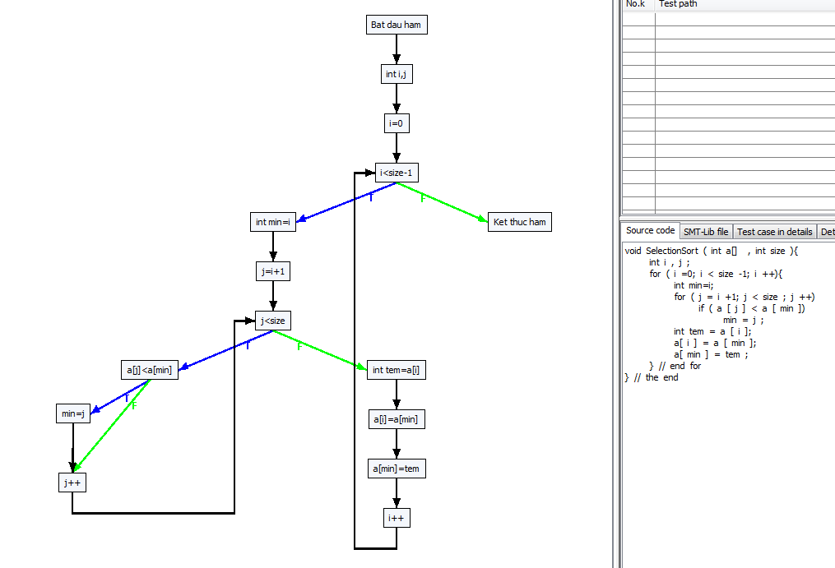

B1

B2
B3

Path 0 -> :[[0, Bat dau ham], [1, int i,j], [2, i=0], [3, i<size-1, F], [14, Ket thuc ham]]
Path 1 -> :[[0, Bat dau ham], [1, int i,j], [2, i=0], [3, i<size-1, T], [4, int min=i], [5, j=i+1], [6, j<size, T], [7, a[j]<a[min], F], [9, j++], [6, j<size, T], [7, a[j]<a[min], F], [9, j++], [6, j<size, T], [7, a[j]<a[min], F], [9, j++], [6, j<size, T], [7, a[j]<a[min], F], [9, j++], [6, j<size, F], [10, int tem=a[i]], [11, a[i]=a[min]], [12, a[min]=tem], [13, i++], [3, i<size-1, F], [14, Ket thuc ham]]
Path 2 -> :[[0, Bat dau ham], [1, int i,j], [2, i=0], [3, i<size-1, T], [4, int min=i], [5, j=i+1], [6, j<size, T], [7, a[j]<a[min], F], [9, j++], [6, j<size, T], [7, a[j]<a[min], F], [9, j++], [6, j<size, T], [7, a[j]<a[min], F], [9, j++], [6, j<size, T], [7, a[j]<a[min], F], [9, j++], [6, j<size, F], [10, int tem=a[i]], [11, a[i]=a[min]], [12, a[min]=tem], [13, i++], [3, i<size-1, T], [4, int min=i], [5, j=i+1], [6, j<size, T], [7, a[j]<a[min], F], [9, j++], [6, j<size, T], [7, a[j]<a[min], F], [9, j++], [6, j<size, T], [7, a[j]<a[min], F], [9, j++], [6, j<size, F], [10, int tem=a[i]], [11, a[i]=a[min]], [12, a[min]=tem], [13, i++], [3, i<size-1, F], [14, Ket thuc ham]]
Path 3 -> :[[0, Bat dau ham], [1, int i,j], [2, i=0], [3, i<size-1, T], [4, int min=i], [5, j=i+1], [6, j<size, T], [7, a[j]<a[min], F], [9, j++], [6, j<size, T], [7, a[j]<a[min], F], [9, j++], [6, j<size, T], [7, a[j]<a[min], F], [9, j++], [6, j<size, T], [7, a[j]<a[min], F], [9, j++], [6, j<size, F], [10, int tem=a[i]], [11, a[i]=a[min]], [12, a[min]=tem], [13, i++], [3, i<size-1, T], [4, int min=i], [5, j=i+1], [6, j<size, T], [7, a[j]<a[min], F], [9, j++], [6, j<size, T], [7, a[j]<a[min], F], [9, j++], [6, j<size, T], [7, a[j]<a[min], F], [9, j++], [6, j<size, F], [10, int tem=a[i]], [11, a[i]=a[min]], [12, a[min]=tem], [13, i++], [3, i<size-1, T], [4, int min=i], [5, j=i+1], [6, j<size, T], [7, a[j]<a[min], F], [9, j++], [6, j<size, T], [7, a[j]<a[min], F], [9, j++], [6, j<size, F], [10, int tem=a[i]], [11, a[i]=a[min]], [12, a[min]=tem], [13, i++], [3, i<size-1, F], [14, Ket thuc ham]]
Path 4 -> :[[0, Bat dau ham], [1, int i,j], [2, i=0], [3, i<size-1, T], [4, int min=i], [5, j=i+1], [6, j<size, T], [7, a[j]<a[min], F], [9, j++], [6, j<size, T], [7, a[j]<a[min], F], [9, j++], [6, j<size, T], [7, a[j]<a[min], F], [9, j++], [6, j<size, T], [7, a[j]<a[min], F], [9, j++], [6, j<size, F], [10, int tem=a[i]], [11, a[i]=a[min]], [12, a[min]=tem], [13, i++], [3, i<size-1, T], [4, int min=i], [5, j=i+1], [6, j<size, T], [7, a[j]<a[min], F], [9, j++], [6, j<size, T], [7, a[j]<a[min], F], [9, j++], [6, j<size, T], [7, a[j]<a[min], F], [9, j++], [6, j<size, F], [10, int tem=a[i]], [11, a[i]=a[min]], [12, a[min]=tem], [13, i++], [3, i<size-1, T], [4, int min=i], [5, j=i+1], [6, j<size, T], [7, a[j]<a[min], F], [9, j++], [6, j<size, T], [7, a[j]<a[min], F], [9, j++], [6, j<size, F], [10, int tem=a[i]], [11, a[i]=a[min]], [12, a[min]=tem], [13, i++], [3, i<size-1, T], [4, int min=i], [5, j=i+1], [6, j<size, T], [7, a[j]<a[min], F], [9, j++], [6, j<size, F], [10, int tem=a[i]], [11, a[i]=a[min]], [12, a[min]=tem], [13, i++], [3, i<size-1, F], [14, Ket thuc ham]]
Path 5 -> :[[0, Bat dau ham], [1, int i,j], [2, i=0], [3, i<size-1, T], [4, int min=i], [5, j=i+1], [6, j<size, T], [7, a[j]<a[min], F], [9, j++], [6, j<size, T], [7, a[j]<a[min], F], [9, j++], [6, j<size, T], [7, a[j]<a[min], F], [9, j++], [6, j<size, T], [7, a[j]<a[min], F], [9, j++], [6, j<size, F], [10, int tem=a[i]], [11, a[i]=a[min]], [12, a[min]=tem], [13, i++], [3, i<size-1, T], [4, int min=i], [5, j=i+1], [6, j<size, T], [7, a[j]<a[min], F], [9, j++], [6, j<size, T], [7, a[j]<a[min], F], [9, j++], [6, j<size, T], [7, a[j]<a[min], F], [9, j++], [6, j<size, F], [10, int tem=a[i]], [11, a[i]=a[min]], [12, a[min]=tem], [13, i++], [3, i<size-1, T], [4, int min=i], [5, j=i+1], [6, j<size, T], [7, a[j]<a[min], F], [9, j++], [6, j<size, T], [7, a[j]<a[min], F], [9, j++], [6, j<size, F], [10, int tem=a[i]], [11, a[i]=a[min]], [12, a[min]=tem], [13, i++], [3, i<size-1, T], [4, int min=i], [5, j=i+1], [6, j<size, T], [7, a[j]<a[min], T], [8, min=j], [9, j++], [6, j<size, F], [10, int tem=a[i]], [11, a[i]=a[min]], [12, a[min]=tem], [13, i++], [3, i<size-1, F], [14, Ket thuc ham]]
Path 6 -> :[[0, Bat dau ham], [1, int i,j], [2, i=0], [3, i<size-1, T], [4, int min=i], [5, j=i+1], [6, j<size, T], [7, a[j]<a[min], F], [9, j++], [6, j<size, T], [7, a[j]<a[min], F], [9, j++], [6, j<size, T], [7, a[j]<a[min], F], [9, j++], [6, j<size, T], [7, a[j]<a[min], F], [9, j++], [6, j<size, F], [10, int tem=a[i]], [11, a[i]=a[min]], [12, a[min]=tem], [13, i++], [3, i<size-1, T], [4, int min=i], [5, j=i+1], [6, j<size, T], [7, a[j]<a[min], F], [9, j++], [6, j<size, T], [7, a[j]<a[min], F], [9, j++], [6, j<size, T], [7, a[j]<a[min], F], [9, j++], [6, j<size, F], [10, int tem=a[i]], [11, a[i]=a[min]], [12, a[min]=tem], [13, i++], [3, i<size-1, T], [4, int min=i], [5, j=i+1], [6, j<size, T], [7, a[j]<a[min], F], [9, j++], [6, j<size, T], [7, a[j]<a[min], T], [8, min=j], [9, j++], [6, j<size, F], [10, int tem=a[i]], [11, a[i]=a[min]], [12, a[min]=tem], [13, i++], [3, i<size-1, F], [14, Ket thuc ham]]
Path 7 -> :[[0, Bat dau ham], [1, int i,j], [2, i=0], [3, i<size-1, T], [4, int min=i], [5, j=i+1], [6, j<size, T], [7, a[j]<a[min], F], [9, j++], [6, j<size, T], [7, a[j]<a[min], F], [9, j++], [6, j<size, T], [7, a[j]<a[min], F], [9, j++], [6, j<size, T], [7, a[j]<a[min], F], [9, j++], [6, j<size, F], [10, int tem=a[i]], [11, a[i]=a[min]], [12, a[min]=tem], [13, i++], [3, i<size-1, T], [4, int min=i], [5, j=i+1], [6, j<size, T], [7, a[j]<a[min], F], [9, j++], [6, j<size, T], [7, a[j]<a[min], F], [9, j++], [6, j<size, T], [7, a[j]<a[min], F], [9, j++], [6, j<size, F], [10, int tem=a[i]], [11, a[i]=a[min]], [12, a[min]=tem], [13, i++], [3, i<size-1, T], [4, int min=i], [5, j=i+1], [6, j<size, T], [7, a[j]<a[min], F], [9, j++], [6, j<size, T], [7, a[j]<a[min], T], [8, min=j], [9, j++], [6, j<size, F], [10, int tem=a[i]], [11, a[i]=a[min]], [12, a[min]=tem], [13, i++], [3, i<size-1, T], [4, int min=i], [5, j=i+1], [6, j<size, T], [7, a[j]<a[min], F], [9, j++], [6, j<size, F], [10, int tem=a[i]], [11, a[i]=a[min]], [12, a[min]=tem], [13, i++], [3, i<size-1, F], [14, Ket thuc ham]]
Path 8 -> :[[0, Bat dau ham], [1, int i,j], [2, i=0], [3, i<size-1, T], [4, int min=i], [5, j=i+1], [6, j<size, T], [7, a[j]<a[min], F], [9, j++], [6, j<size, T], [7, a[j]<a[min], F], [9, j++], [6, j<size, T], [7, a[j]<a[min], F], [9, j++], [6, j<size, T], [7, a[j]<a[min], F], [9, j++], [6, j<size, F], [10, int tem=a[i]], [11, a[i]=a[min]], [12, a[min]=tem], [13, i++], [3, i<size-1, T], [4, int min=i], [5, j=i+1], [6, j<size, T], [7, a[j]<a[min], F], [9, j++], [6, j<size, T], [7, a[j]<a[min], F], [9, j++], [6, j<size, T], [7, a[j]<a[min], F], [9, j++], [6, j<size, F], [10, int tem=a[i]], [11, a[i]=a[min]], [12, a[min]=tem], [13, i++], [3, i<size-1, T], [4, int min=i], [5, j=i+1], [6, j<size, T], [7, a[j]<a[min], F], [9, j++], [6, j<size, T], [7, a[j]<a[min], T], [8, min=j], [9, j++], [6, j<size, F], [10, int tem=a[i]], [11, a[i]=a[min]], [12, a[min]=tem], [13, i++], [3, i<size-1, T], [4, int min=i], [5, j=i+1], [6, j<size, T], [7, a[j]<a[min], T], [8, min=j], [9, j++], [6, j<size, F], [10, int tem=a[i]], [11, a[i]=a[min]], [12, a[min]=tem], [13, i++], [3, i<size-1, F], [14, Ket thuc ham]]
Path 9 -> :[[0, Bat dau ham], [1, int i,j], [2, i=0], [3, i<size-1, T], [4, int min=i], [5, j=i+1], [6, j<size, T], [7, a[j]<a[min], F], [9, j++], [6, j<size, T], [7, a[j]<a[min], F], [9, j++], [6, j<size, T], [7, a[j]<a[min], F], [9, j++], [6, j<size, T], [7, a[j]<a[min], F], [9, j++], [6, j<size, F], [10, int tem=a[i]], [11, a[i]=a[min]], [12, a[min]=tem], [13, i++], [3, i<size-1, T], [4, int min=i], [5, j=i+1], [6, j<size, T], [7, a[j]<a[min], F], [9, j++], [6, j<size, T], [7, a[j]<a[min], F], [9, j++], [6, j<size, T], [7, a[j]<a[min], F], [9, j++], [6, j<size, F], [10, int tem=a[i]], [11, a[i]=a[min]], [12, a[min]=tem], [13, i++], [3, i<size-1, T], [4, int min=i], [5, j=i+1], [6, j<size, T], [7, a[j]<a[min], T], [8, min=j], [9, j++], [6, j<size, T], [7, a[j]<a[min], F], [9, j++], [6, j<size, F], [10, int tem=a[i]], [11, a[i]=a[min]], [12, a[min]=tem], [13, i++], [3, i<size-1, F], [14, Ket thuc ham]]
Path 10 -> :[[0, Bat dau ham], [1, int i,j], [2, i=0], [3, i<size-1, T], [4, int min=i], [5, j=i+1], [6, j<size, T], [7, a[j]<a[min], F], [9, j++], [6, j<size, T], [7, a[j]<a[min], F], [9, j++], [6, j<size, T], [7, a[j]<a[min], F], [9, j++], [6, j<size, T], [7, a[j]<a[min], F], [9, j++], [6, j<size, F], [10, int tem=a[i]], [11, a[i]=a[min]], [12, a[min]=tem], [13, i++], [3, i<size-1, T], [4, int min=i], [5, j=i+1], [6, j<size, T], [7, a[j]<a[min], F], [9, j++], [6, j<size, T], [7, a[j]<a[min], F], [9, j++], [6, j<size, T], [7, a[j]<a[min], F], [9, j++], [6, j<size, F], [10, int tem=a[i]], [11, a[i]=a[min]], [12, a[min]=tem], [13, i++], [3, i<size-1, T], [4, int min=i], [5, j=i+1], [6, j<size, T], [7, a[j]<a[min], T], [8, min=j], [9, j++], [6, j<size, T], [7, a[j]<a[min], F], [9, j++], [6, j<size, F], [10, int tem=a[i]], [11, a[i]=a[min]], [12, a[min]=tem], [13, i++], [3, i<size-1, T], [4, int min=i], [5, j=i+1], [6, j<size, T], [7, a[j]<a[min], F], [9, j++], [6, j<size, F], [10, int tem=a[i]], [11, a[i]=a[min]], [12, a[min]=tem], [13, i++], [3, i<size-1, F], [14, Ket thuc ham]]
Path 11 -> :[[0, Bat dau ham], [1, int i,j], [2, i=0], [3, i<size-1, T], [4, int min=i], [5, j=i+1], [6, j<size, T], [7, a[j]<a[min], F], [9, j++], [6, j<size, T], [7, a[j]<a[min], F], [9, j++], [6, j<size, T], [7, a[j]<a[min], F], [9, j++], [6, j<size, T], [7, a[j]<a[min], F], [9, j++], [6, j<size, F], [10, int tem=a[i]], [11, a[i]=a[min]], [12, a[min]=tem], [13, i++], [3, i<size-1, T], [4, int min=i], [5, j=i+1], [6, j<size, T], [7, a[j]<a[min], F], [9, j++], [6, j<size, T], [7, a[j]<a[min], F], [9, j++], [6, j<size, T], [7, a[j]<a[min], F], [9, j++], [6, j<size, F], [10, int tem=a[i]], [11, a[i]=a[min]], [12, a[min]=tem], [13, i++], [3, i<size-1, T], [4, int min=i], [5, j=i+1], [6, j<size, T], [7, a[j]<a[min], T], [8, min=j], [9, j++], [6, j<size, T], [7, a[j]<a[min], F], [9, j++], [6, j<size, F], [10, int tem=a[i]], [11, a[i]=a[min]], [12, a[min]=tem], [13, i++], [3, i<size-1, T], [4, int min=i], [5, j=i+1], [6, j<size, T], [7, a[j]<a[min], T], [8, min=j], [9, j++], [6, j<size, F], [10, int tem=a[i]], [11, a[i]=a[min]], [12, a[min]=tem], [13, i++], [3, i<size-1, F], [14, Ket thuc ham]]
Path 12 -> :[[0, Bat dau ham], [1, int i,j], [2, i=0], [3, i<size-1, T], [4, int min=i], [5, j=i+1], [6, j<size, T], [7, a[j]<a[min], F], [9, j++], [6, j<size, T], [7, a[j]<a[min], F], [9, j++], [6, j<size, T], [7, a[j]<a[min], F], [9, j++], [6, j<size, T], [7, a[j]<a[min], F], [9, j++], [6, j<size, F], [10, int tem=a[i]], [11, a[i]=a[min]], [12, a[min]=tem], [13, i++], [3, i<size-1, T], [4, int min=i], [5, j=i+1], [6, j<size, T], [7, a[j]<a[min], F], [9, j++], [6, j<size, T], [7, a[j]<a[min], F], [9, j++], [6, j<size, T], [7, a[j]<a[min], F], [9, j++], [6, j<size, F], [10, int tem=a[i]], [11, a[i]=a[min]], [12, a[min]=tem], [13, i++], [3, i<size-1, T], [4, int min=i], [5, j=i+1], [6, j<size, T], [7, a[j]<a[min], T], [8, min=j], [9, j++], [6, j<size, T], [7, a[j]<a[min], T], [8, min=j], [9, j++], [6, j<size, F], [10, int tem=a[i]], [11, a[i]=a[min]], [12, a[min]=tem], [13, i++], [3, i<size-1, F], [14, Ket thuc ham]]
Path 13 -> :[[0, Bat dau ham], [1, int i,j], [2, i=0], [3, i<size-1, T], [4, int min=i], [5, j=i+1], [6, j<size, T], [7, a[j]<a[min], F], [9, j++], [6, j<size, T], [7, a[j]<a[min], F], [9, j++], [6, j<size, T], [7, a[j]<a[min], F], [9, j++], [6, j<size, T], [7, a[j]<a[min], F], [9, j++], [6, j<size, F], [10, int tem=a[i]], [11, a[i]=a[min]], [12, a[min]=tem], [13, i++], [3, i<size-1, T], [4, int min=i], [5, j=i+1], [6, j<size, T], [7, a[j]<a[min], F], [9, j++], [6, j<size, T], [7, a[j]<a[min], F], [9, j++], [6, j<size, T], [7, a[j]<a[min], F], [9, j++], [6, j<size, F], [10, int tem=a[i]], [11, a[i]=a[min]], [12, a[min]=tem], [13, i++], [3, i<size-1, T], [4, int min=i], [5, j=i+1], [6, j<size, T], [7, a[j]<a[min], T], [8, min=j], [9, j++], [6, j<size, T], [7, a[j]<a[min], T], [8, min=j], [9, j++], [6, j<size, F], [10, int tem=a[i]], [11, a[i]=a[min]], [12, a[min]=tem], [13, i++], [3, i<size-1, T], [4, int min=i], [5, j=i+1], [6, j<size, T], [7, a[j]<a[min], F], [9, j++], [6, j<size, F], [10, int tem=a[i]], [11, a[i]=a[min]], [12, a[min]=tem], [13, i++], [3, i<size-1, F], [14, Ket thuc ham]]
Path 14 -> :[[0, Bat dau ham], [1, int i,j], [2, i=0], [3, i<size-1, T], [4, int min=i], [5, j=i+1], [6, j<size, T], [7, a[j]<a[min], F], [9, j++], [6, j<size, T], [7, a[j]<a[min], F], [9, j++], [6, j<size, T], [7, a[j]<a[min], F], [9, j++], [6, j<size, T], [7, a[j]<a[min], F], [9, j++], [6, j<size, F], [10, int tem=a[i]], [11, a[i]=a[min]], [12, a[min]=tem], [13, i++], [3, i<size-1, T], [4, int min=i], [5, j=i+1], [6, j<size, T], [7, a[j]<a[min], F], [9, j++], [6, j<size, T], [7, a[j]<a[min], F], [9, j++], [6, j<size, T], [7, a[j]<a[min], F], [9, j++], [6, j<size, F], [10, int tem=a[i]], [11, a[i]=a[min]], [12, a[min]=tem], [13, i++], [3, i<size-1, T], [4, int min=i], [5, j=i+1], [6, j<size, T], [7, a[j]<a[min], T], [8, min=j], [9, j++], [6, j<size, T], [7, a[j]<a[min], T], [8, min=j], [9, j++], [6, j<size, F], [10, int tem=a[i]], [11, a[i]=a[min]], [12, a[min]=tem], [13, i++], [3, i<size-1, T], [4, int min=i], [5, j=i+1], [6, j<size, T], [7, a[j]<a[min], T], [8, min=j], [9, j++], [6, j<size, F], [10, int tem=a[i]], [11, a[i]=a[min]], [12, a[min]=tem], [13, i++], [3, i<size-1, F], [14, Ket thuc ham]]
Path 15 -> :[[0, Bat dau ham], [1, int i,j], [2, i=0], [3, i<size-1, T], [4, int min=i], [5, j=i+1], [6, j<size, T], [7, a[j]<a[min], F], [9, j++], [6, j<size, T], [7, a[j]<a[min], F], [9, j++], [6, j<size, T], [7, a[j]<a[min], F], [9, j++], [6, j<size, T], [7, a[j]<a[min], F], [9, j++], [6, j<size, F], [10, int tem=a[i]], [11, a[i]=a[min]], [12, a[min]=tem], [13, i++], [3, i<size-1, T], [4, int min=i], [5, j=i+1], [6, j<size, T], [7, a[j]<a[min], F], [9, j++], [6, j<size, T], [7, a[j]<a[min], F], [9, j++], [6, j<size, T], [7, a[j]<a[min], T], [8, min=j], [9, j++], [6, j<size, F], [10, int tem=a[i]], [11, a[i]=a[min]], [12, a[min]=tem], [13, i++], [3, i<size-1, F], [14, Ket thuc ham]]
Path 16 -> :[[0, Bat dau ham], [1, int i,j], [2, i=0], [3, i<size-1, T], [4, int min=i], [5, j=i+1], [6, j<size, T], [7, a[j]<a[min], F], [9, j++], [6, j<size, T], [7, a[j]<a[min], F], [9, j++], [6, j<size, T], [7, a[j]<a[min], F], [9, j++], [6, j<size, T], [7, a[j]<a[min], F], [9, j++], [6, j<size, F], [10, int tem=a[i]], [11, a[i]=a[min]], [12, a[min]=tem], [13, i++], [3, i<size-1, T], [4, int min=i], [5, j=i+1], [6, j<size, T], [7, a[j]<a[min], F], [9, j++], [6, j<size, T], [7, a[j]<a[min], F], [9, j++], [6, j<size, T], [7, a[j]<a[min], T], [8, min=j], [9, j++], [6, j<size, F], [10, int tem=a[i]], [11, a[i]=a[min]], [12, a[min]=tem], [13, i++], [3, i<size-1, T], [4, int min=i], [5, j=i+1], [6, j<size, T], [7, a[j]<a[min], F], [9, j++], [6, j<size, T], [7, a[j]<a[min], F], [9, j++], [6, j<size, F], [10, int tem=a[i]], [11, a[i]=a[min]], [12, a[min]=tem], [13, i++], [3, i<size-1, F], [14, Ket thuc ham]]
Path 17 -> :[[0, Bat dau ham], [1, int i,j], [2, i=0], [3, i<size-1, T], [4, int min=i], [5, j=i+1], [6, j<size, T], [7, a[j]<a[min], F], [9, j++], [6, j<size, T], [7, a[j]<a[min], F], [9, j++], [6, j<size, T], [7, a[j]<a[min], F], [9, j++], [6, j<size, T], [7, a[j]<a[min], F], [9, j++], [6, j<size, F], [10, int tem=a[i]], [11, a[i]=a[min]], [12, a[min]=tem], [13, i++], [3, i<size-1, T], [4, int min=i], [5, j=i+1], [6, j<size, T], [7, a[j]<a[min], F], [9, j++], [6, j<size, T], [7, a[j]<a[min], F], [9, j++], [6, j<size, T], [7, a[j]<a[min], T], [8, min=j], [9, j++], [6, j<size, F], [10, int tem=a[i]], [11, a[i]=a[min]], [12, a[min]=tem], [13, i++], [3, i<size-1, T], [4, int min=i], [5, j=i+1], [6, j<size, T], [7, a[j]<a[min], F], [9, j++], [6, j<size, T], [7, a[j]<a[min], F], [9, j++], [6, j<size, F], [10, int tem=a[i]], [11, a[i]=a[min]], [12, a[min]=tem], [13, i++], [3, i<size-1, T], [4, int min=i], [5, j=i+1], [6, j<size, T], [7, a[j]<a[min], F], [9, j++], [6, j<size, F], [10, int tem=a[i]], [11, a[i]=a[min]], [12, a[min]=tem], [13, i++], [3, i<size-1, F], [14, Ket thuc ham]]
Path 18 -> :[[0, Bat dau ham], [1, int i,j], [2, i=0], [3, i<size-1, T], [4, int min=i], [5, j=i+1], [6, j<size, T], [7, a[j]<a[min], F], [9, j++], [6, j<size, T], [7, a[j]<a[min], F], [9, j++], [6, j<size, T], [7, a[j]<a[min], F], [9, j++], [6, j<size, T], [7, a[j]<a[min], F], [9, j++], [6, j<size, F], [10, int tem=a[i]], [11, a[i]=a[min]], [12, a[min]=tem], [13, i++], [3, i<size-1, T], [4, int min=i], [5, j=i+1], [6, j<size, T], [7, a[j]<a[min], F], [9, j++], [6, j<size, T], [7, a[j]<a[min], F], [9, j++], [6, j<size, T], [7, a[j]<a[min], T], [8, min=j], [9, j++], [6, j<size, F], [10, int tem=a[i]], [11, a[i]=a[min]], [12, a[min]=tem], [13, i++], [3, i<size-1, T], [4, int min=i], [5, j=i+1], [6, j<size, T], [7, a[j]<a[min], F], [9, j++], [6, j<size, T], [7, a[j]<a[min], F], [9, j++], [6, j<size, F], [10, int tem=a[i]], [11, a[i]=a[min]], [12, a[min]=tem], [13, i++], [3, i<size-1, T], [4, int min=i], [5, j=i+1], [6, j<size, T], [7, a[j]<a[min], T], [8, min=j], [9, j++], [6, j<size, F], [10, int tem=a[i]], [11, a[i]=a[min]], [12, a[min]=tem], [13, i++], [3, i<size-1, F], [14, Ket thuc ham]]
Path 19 -> :[[0, Bat dau ham], [1, int i,j], [2, i=0], [3, i<size-1, T], [4, int min=i], [5, j=i+1], [6, j<size, T], [7, a[j]<a[min], F], [9, j++], [6, j<size, T], [7, a[j]<a[min], F], [9, j++], [6, j<size, T], [7, a[j]<a[min], F], [9, j++], [6, j<size, T], [7, a[j]<a[min], F], [9, j++], [6, j<size, F], [10, int tem=a[i]], [11, a[i]=a[min]], [12, a[min]=tem], [13, i++], [3, i<size-1, T], [4, int min=i], [5, j=i+1], [6, j<size, T], [7, a[j]<a[min], F], [9, j++], [6, j<size, T], [7, a[j]<a[min], F], [9, j++], [6, j<size, T], [7, a[j]<a[min], T], [8, min=j], [9, j++], [6, j<size, F], [10, int tem=a[i]], [11, a[i]=a[min]], [12, a[min]=tem], [13, i++], [3, i<size-1, T], [4, int min=i], [5, j=i+1], [6, j<size, T], [7, a[j]<a[min], F], [9, j++], [6, j<size, T], [7, a[j]<a[min], T], [8, min=j], [9, j++], [6, j<size, F], [10, int tem=a[i]], [11, a[i]=a[min]], [12, a[min]=tem], [13, i++], [3, i<size-1, F], [14, Ket thuc ham]]
Path 20 -> :[[0, Bat dau ham], [1, int i,j], [2, i=0], [3, i<size-1, T], [4, int min=i], [5, j=i+1], [6, j<size, T], [7, a[j]<a[min], F], [9, j++], [6, j<size, T], [7, a[j]<a[min], F], [9, j++], [6, j<size, T], [7, a[j]<a[min], F], [9, j++], [6, j<size, T], [7, a[j]<a[min], F], [9, j++], [6, j<size, F], [10, int tem=a[i]], [11, a[i]=a[min]], [12, a[min]=tem], [13, i++], [3, i<size-1, T], [4, int min=i], [5, j=i+1], [6, j<size, T], [7, a[j]<a[min], F], [9, j++], [6, j<size, T], [7, a[j]<a[min], F], [9, j++], [6, j<size, T], [7, a[j]<a[min], T], [8, min=j], [9, j++], [6, j<size, F], [10, int tem=a[i]], [11, a[i]=a[min]], [12, a[min]=tem], [13, i++], [3, i<size-1, T], [4, int min=i], [5, j=i+1], [6, j<size, T], [7, a[j]<a[min], F], [9, j++], [6, j<size, T], [7, a[j]<a[min], T], [8, min=j], [9, j++], [6, j<size, F], [10, int tem=a[i]], [11, a[i]=a[min]], [12, a[min]=tem], [13, i++], [3, i<size-1, T], [4, int min=i], [5, j=i+1], [6, j<size, T], [7, a[j]<a[min], F], [9, j++], [6, j<size, F], [10, int tem=a[i]], [11, a[i]=a[min]], [12, a[min]=tem], [13, i++], [3, i<size-1, F], [14, Ket thuc ham]]
Path 21 -> :[[0, Bat dau ham], [1, int i,j], [2, i=0], [3, i<size-1, T], [4, int min=i], [5, j=i+1], [6, j<size, T], [7, a[j]<a[min], F], [9, j++], [6, j<size, T], [7, a[j]<a[min], F], [9, j++], [6, j<size, T], [7, a[j]<a[min], F], [9, j++], [6, j<size, T], [7, a[j]<a[min], F], [9, j++], [6, j<size, F], [10, int tem=a[i]], [11, a[i]=a[min]], [12, a[min]=tem], [13, i++], [3, i<size-1, T], [4, int min=i], [5, j=i+1], [6, j<size, T], [7, a[j]<a[min], F], [9, j++], [6, j<size, T], [7, a[j]<a[min], F], [9, j++], [6, j<size, T], [7, a[j]<a[min], T], [8, min=j], [9, j++], [6, j<size, F], [10, int tem=a[i]], [11, a[i]=a[min]], [12, a[min]=tem], [13, i++], [3, i<size-1, T], [4, int min=i], [5, j=i+1], [6, j<size, T], [7, a[j]<a[min], F], [9, j++], [6, j<size, T], [7, a[j]<a[min], T], [8, min=j], [9, j++], [6, j<size, F], [10, int tem=a[i]], [11, a[i]=a[min]], [12, a[min]=tem], [13, i++], [3, i<size-1, T], [4, int min=i], [5, j=i+1], [6, j<size, T], [7, a[j]<a[min], T], [8, min=j], [9, j++], [6, j<size, F], [10, int tem=a[i]], [11, a[i]=a[min]], [12, a[min]=tem], [13, i++], [3, i<size-1, F], [14, Ket thuc ham]]
Path 22 -> :[[0, Bat dau ham], [1, int i,j], [2, i=0], [3, i<size-1, T], [4, int min=i], [5, j=i+1], [6, j<size, T], [7, a[j]<a[min], F], [9, j++], [6, j<size, T], [7, a[j]<a[min], F], [9, j++], [6, j<size, T], [7, a[j]<a[min], F], [9, j++], [6, j<size, T], [7, a[j]<a[min], F], [9, j++], [6, j<size, F], [10, int tem=a[i]], [11, a[i]=a[min]], [12, a[min]=tem], [13, i++], [3, i<size-1, T], [4, int min=i], [5, j=i+1], [6, j<size, T], [7, a[j]<a[min], F], [9, j++], [6, j<size, T], [7, a[j]<a[min], F], [9, j++], [6, j<size, T], [7, a[j]<a[min], T], [8, min=j], [9, j++], [6, j<size, F], [10, int tem=a[i]], [11, a[i]=a[min]], [12, a[min]=tem], [13, i++], [3, i<size-1, T], [4, int min=i], [5, j=i+1], [6, j<size, T], [7, a[j]<a[min], T], [8, min=j], [9, j++], [6, j<size, T], [7, a[j]<a[min], F], [9, j++], [6, j<size, F], [10, int tem=a[i]], [11, a[i]=a[min]], [12, a[min]=tem], [13, i++], [3, i<size-1, F], [14, Ket thuc ham]]
Path 23 -> :[[0, Bat dau ham], [1, int i,j], [2, i=0], [3, i<size-1, T], [4, int min=i], [5, j=i+1], [6, j<size, T], [7, a[j]<a[min], F], [9, j++], [6, j<size, T], [7, a[j]<a[min], F], [9, j++], [6, j<size, T], [7, a[j]<a[min], F], [9, j++], [6, j<size, T], [7, a[j]<a[min], F], [9, j++], [6, j<size, F], [10, int tem=a[i]], [11, a[i]=a[min]], [12, a[min]=tem], [13, i++], [3, i<size-1, T], [4, int min=i], [5, j=i+1], [6, j<size, T], [7, a[j]<a[min], F], [9, j++], [6, j<size, T], [7, a[j]<a[min], F], [9, j++], [6, j<size, T], [7, a[j]<a[min], T], [8, min=j], [9, j++], [6, j<size, F], [10, int tem=a[i]], [11, a[i]=a[min]], [12, a[min]=tem], [13, i++], [3, i<size-1, T], [4, int min=i], [5, j=i+1], [6, j<size, T], [7, a[j]<a[min], T], [8, min=j], [9, j++], [6, j<size, T], [7, a[j]<a[min], F], [9, j++], [6, j<size, F], [10, int tem=a[i]], [11, a[i]=a[min]], [12, a[min]=tem], [13, i++], [3, i<size-1, T], [4, int min=i], [5, j=i+1], [6, j<size, T], [7, a[j]<a[min], F], [9, j++], [6, j<size, F], [10, int tem=a[i]], [11, a[i]=a[min]], [12, a[min]=tem], [13, i++], [3, i<size-1, F], [14, Ket thuc ham]]
...

Triangle
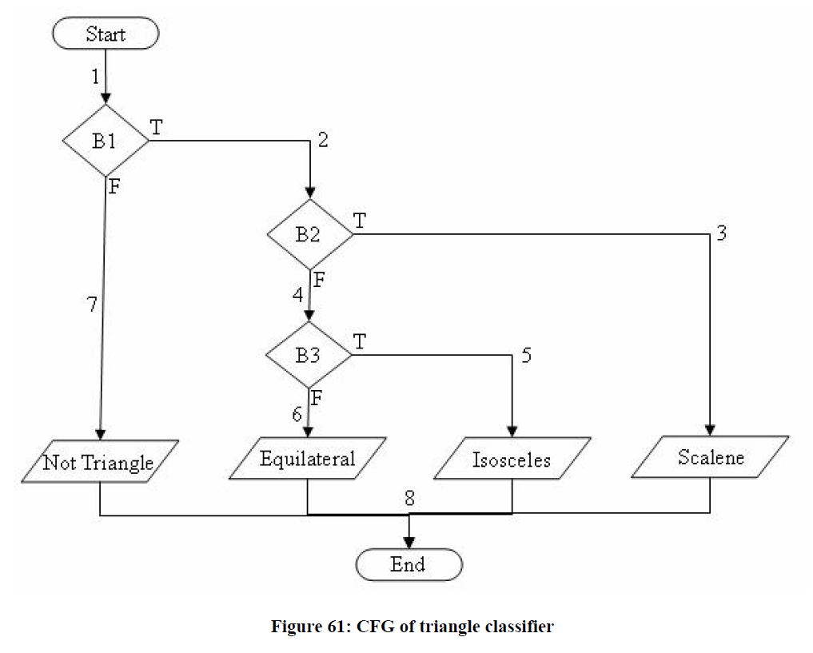
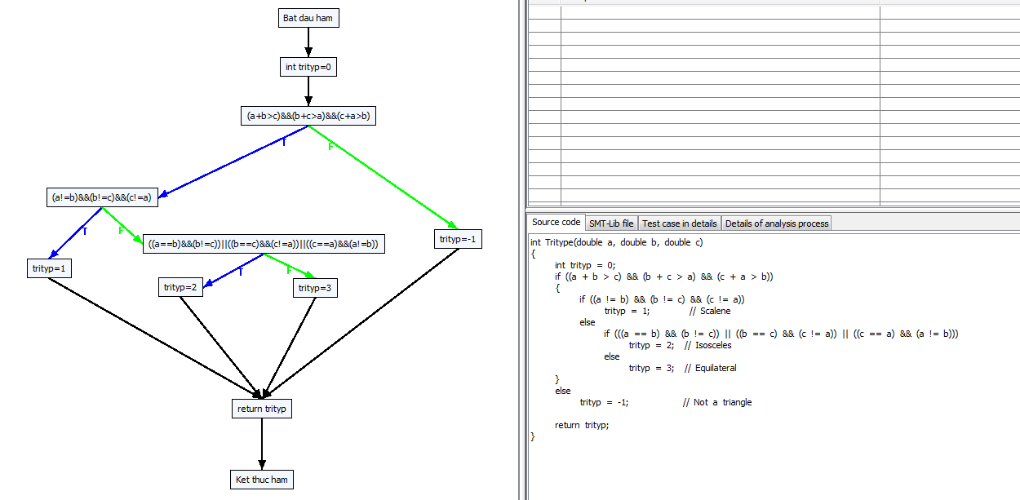

Path 0 -> :[[0, Bat dau ham], [1, int trityp=0], [2, (a+b>c)&&(b+c>a)&&(c+a>b), F], [10, trityp=-1], [5, return trityp], [6, Ket thuc ham]]
Path 1 -> :[[0, Bat dau ham], [1, int trityp=0], [2, (a+b>c)&&(b+c>a)&&(c+a>b), T], [3, (a!=b)&&(b!=c)&&(c!=a), F], [7, ((a==b)&&(b!=c))||((b==c)&&(c!=a))||((c==a)&&(a!=b)), F], [9, trityp=3], [5, return trityp], [6, Ket thuc ham]]
Path 2 -> :[[0, Bat dau ham], [1, int trityp=0], [2, (a+b>c)&&(b+c>a)&&(c+a>b), T], [3, (a!=b)&&(b!=c)&&(c!=a), F], [7, ((a==b)&&(b!=c))||((b==c)&&(c!=a))||((c==a)&&(a!=b)), T], [8, trityp=2], [5, return trityp], [6, Ket thuc ham]]
Path 3 -> :[[0, Bat dau ham], [1, int trityp=0], [2, (a+b>c)&&(b+c>a)&&(c+a>b), T], [3, (a!=b)&&(b!=c)&&(c!=a), T], [4, trityp=1], [5, return trityp], [6, Ket thuc ham]]

0#Bat dau ham
1#int trityp=0
...

GCD target paths-loop=5
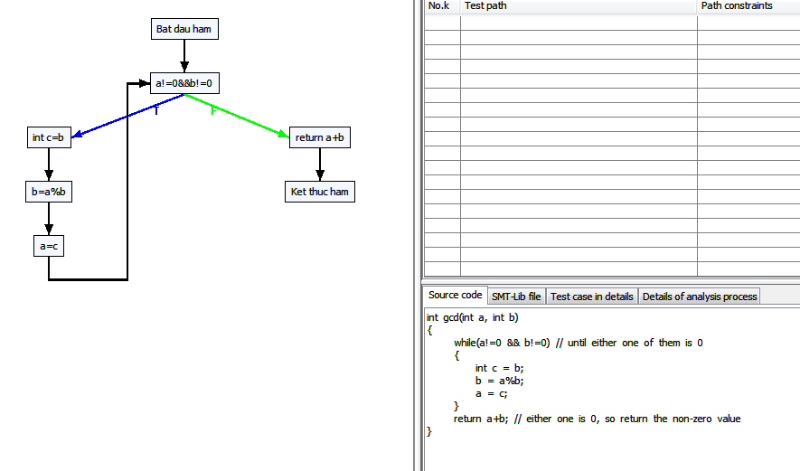

Path 0 -> :[[0, Bat dau ham], [1, a!=0&&b!=0, F], [5, return a+b], [6, Ket thuc ham]]
Path 1 -> :[[0, Bat dau ham], [1, a!=0&&b!=0, T], [2, int c=b], [3, b=a%b], [4, a=c], [1, a!=0&&b!=0, F], [5, return a+b], [6, Ket thuc ham]]
Path 2 -> :[[0, Bat dau ham], [1, a!=0&&b!=0, T], [2, int c=b], [3, b=a%b], [4, a=c], [1, a!=0&&b!=0, T], [2, int c=b], [3, b=a%b], [4, a=c], [1, a!=0&&b!=0, F], [5, return a+b], [6, Ket thuc ham]]
Path 3 -> :[[0, Bat dau ham], [1, a!=0&&b!=0, T], [2, int c=b], [3, b=a%b], [4, a=c], [1, a!=0&&b!=0, T], [2, int c=b], [3, b=a%b], [4, a=c], [1, a!=0&&b!=0, T], [2, int c=b], [3, b=a%b], [4, a=c], [1, a!=0&&b!=0, F], [5, return a+b], [6, Ket thuc ham]]
Path 4 -> :[[0, Bat dau ham], [1, a!=0&&b!=0, T], [2, int c=b], [3, b=a%b], [4, a=c], [1, a!=0&&b!=0, T], [2, int c=b], [3, b=a%b], [4, a=c], [1, a!=0&&b!=0, T], [2, int c=b], [3, b=a%b], [4, a=c], [1, a!=0&&b!=0, T], [2, int c=b], [3, b=a%b], [4, a=c], [1, a!=0&&b!=0, F], [5, return a+b], [6, Ket thuc ham]]
Path 5 -> :[[0, Bat dau ham], [1, a!=0&&b!=0, T], [2, int c=b], [3, b=a%b], [4, a=c], [1, a!=0&&b!=0, T], [2, int c=b], [3, b=a%b], [4, a=c], [1, a!=0&&b!=0, T], [2, int c=b], [3, b=a%b], [4, a=c], [1, a!=0&&b!=0, T], [2, int c=b], [3, b=a%b], [4, a=c], [1, a!=0&&b!=0, T], [2, int c=b], [3, b=a%b], [4, a=c], [1, a!=0&&b!=0, F], [5, return a+b], [6, Ket thuc ham]]

